FICHA PROYECTO2025 -684
PRTSEN 2025-2031
PRT-ESTADO-NNN
PRT-TRUJILLO-684
ESTADO | MUNICIPIO | DIRECCION |  | SITUACION ACTUAL DEL PROYECTO | FASE DEL PROYECTO | TIPO DE INSTALACIÓN | NOMBRE DE LA INSTALACIÓN | NIVEL DE TENSIÓN | UNIDAD DE MEDIDA ( MVA, MW, km) | CAPACIDAD KM o MVAR
TRUJILLO | CANDELARIA | CARRETRA PRINCIPAL VÍA CARACHE POR LA HACIENDA PEÑA AZUL |  | CON INGENIERIA DE DETALLE | EN EJECUCION | CIRCUITO | CUICAS Y LA CUCHILLA | 13.8 | KM | 1.3
NOMBRE DEL PROYECTO |  |  |  | FOTOGRAFIA
CONSTRUCCIÓN DE TRAMO DE LÍNEA 13.8 KV AVERIADO, PARA NORMALIZAR LA CARGA DEL CIRCUITO CUICAS Y LA CUCHILLA |  |  |  | 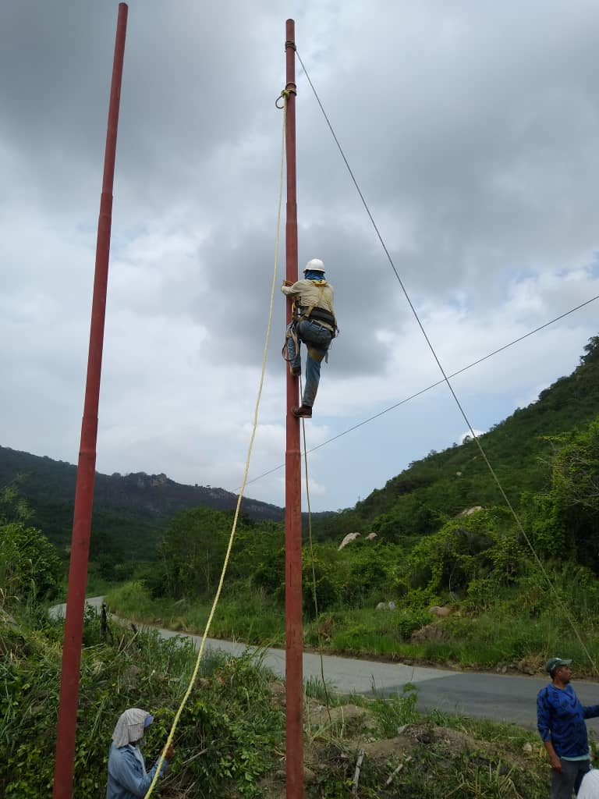 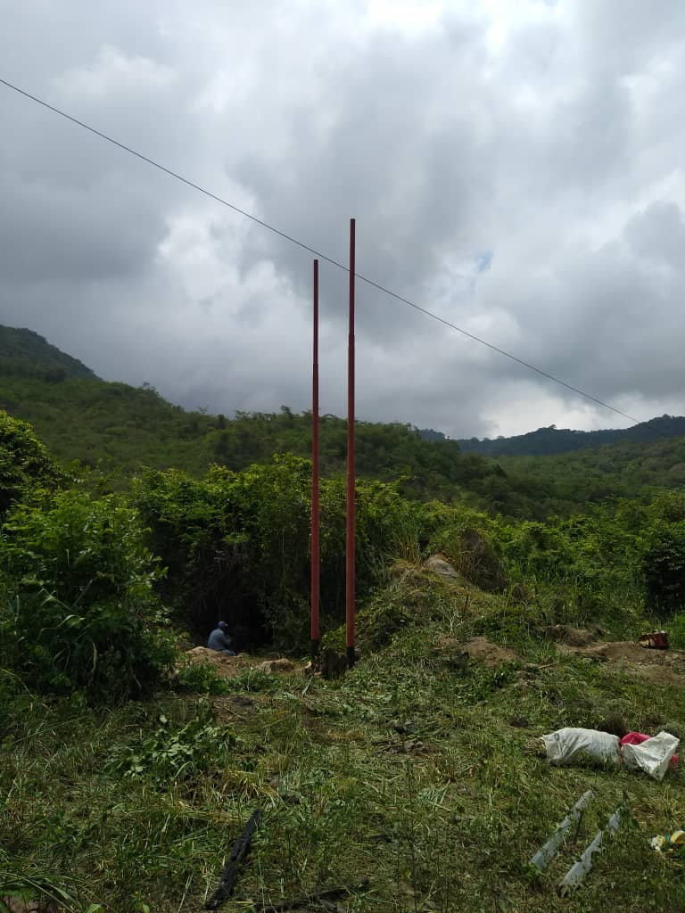
DESCRIPCION DEL PROYECTO
SE REQUIERE LA CONSTRUCCIÓN DE TRAMO DE LÍNEA 13.8 KV AVERIADO, PARA NORMALIZAR LA CARGA DEL CIRCUITO CUICAS Y LA CUCHILLA
ALCANCE DEL PROYECTO
CONSTRUIR 1,3KM DE LINEAS EN CONDUCTOR 2/0ARV
IMPACTO PARA EL SEN
MEJORAR LOS NIVELES DE TENSIÓN
NÙMERO DE FAMILIAS BENEFICIADAS
15000
PERIODO DE EJECUCIÓN | LAPSO DE EJECUCION (EN MESES) | INICIO | FIN
 | 3 | 2025-09-01 | 2025-12-31
MONTO DE INVERSION ($) | 39,000.00 | FUENTE DE FINANCIAMIENTO | CONSEJO FEDERAL DE GOBIERNO (MENOS DEL 50% APROBADOPOR LA CONSULTA DEL PROYECTO COMUNITARIO) Y FONDOS PROPIOS | 2025 | 2026 | 2027 | 2028 | 2029 | 2030 | 2031
 |  |  |  | X
OBSERVACIONES

FICHA PROYECTO2026 -685
PRTSEN 2025-2031
PRT-ESTADO-NNN
PRT-TRUJILLO-685
ESTADO | MUNICIPIO | DIRECCION |  | SITUACION ACTUAL DEL PROYECTO | FASE DEL PROYECTO | TIPO DE INSTALACIÓN | NOMBRE DE LA INSTALACIÓN | NIVEL DE TENSIÓN | UNIDAD DE MEDIDA ( MVA, MW, km) | CAPACIDAD KM o MVAR
TRUJILLO | BOLÍVAR | DESDE LA SUBESTACIÓN BUENA VISTA HASTA LA TORRE 7 EN LA ENCRUCIJADA VÍA LA CEIBA |  | EN PLANIFICACION | POR EJECUTAR | CIRCUITO | LÍNEA 34,5 KV BUENA VISTA-VALLE VERDE | 34.5 | KM | 11
NOMBRE DEL PROYECTO |  |  |  | FOTOGRAFIA
RECUPERAR LÍNEA 34,5 KV BUENA VISTA-VALLE VERDE |  |  |  | 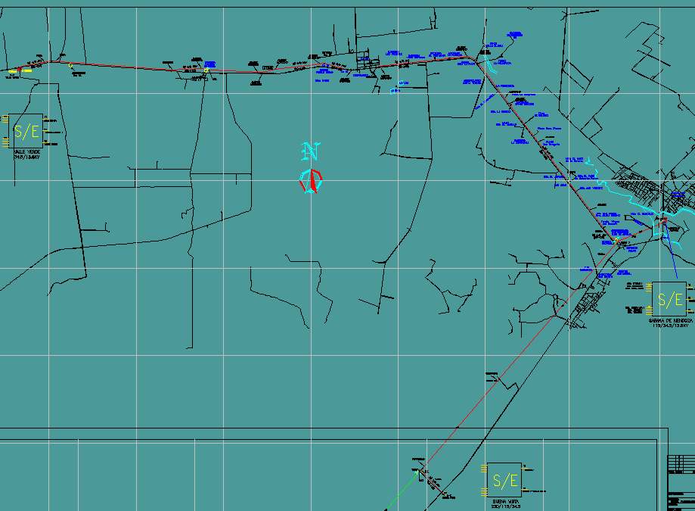
DESCRIPCION DEL PROYECTO
SE REQUIERE MANTENIMIENTO MAYOR PARA RECUPERAR LÍNEA 34,5 KV BUENA VISTA-VALLE VERDE
ALCANCE DEL PROYECTO
MANTENIMIENTO INTEGRAL CON CAMBIOS DE COMPONENTES Y PICA Y PODA (11 KM)
IMPACTO PARA EL SEN
DISMINUIR EL F.U. PATIO 34,5 KV DE LA SUBESTACIÓN VALERA II QUE ACTUALMENTE SE ENCUENTRA CERCANO AL 100%, UNA VEZ QUE LA SUBESTACIÓN VALLE VERDE SEA ALIMENTADA POR BUENA VISTA, OTORGANDO FLEXIBILIDAD AL SISTEMA.
NÙMERO DE FAMILIAS BENEFICIADAS
15000
PERIODO DE EJECUCIÓN | LAPSO DE EJECUCION (EN MESES) | INICIO | FIN
 | 3 | 2026-01-01 | 2026-03-31
MONTO DE INVERSION ($) | 2,200.00 | FUENTE DE FINANCIAMIENTO | FONDOS PROPIOS | 2025 | 2026 | 2027 | 2028 | 2029 | 2030 | 2031
 |  |  |  |  | X
OBSERVACIONES

FICHA PROYECTO2025 -686
PRTSEN 2025-2031
PRTSEN 2025-2031
PRT-ESTADO-NNN
PRT-TRUJILLO-686
ESTADO | MUNICIPIO | DIRECCION |  | SITUACION ACTUAL DEL PROYECTO | FASE DEL PROYECTO | TIPO DE INSTALACIÓN | NOMBRE DE LA INSTALACIÓN | NIVEL DE TENSIÓN | UNIDAD DE MEDIDA ( MVA, MW, km) | CAPACIDAD KM o MVAR
TRUJILLO | VALERA | PROLONGACIÓN DE LA AV. 10 A LA ALTURA DEL SISTEMA DE BOMBEO DE HIDROANDES |  | EN PLANIFICACION | EJECUTADO | CIRCUITO | SANTO DOMINGO- AMINTA | 13.8 | KM | 0
NOMBRE DEL PROYECTO |  |  |  | FOTOGRAFIA
RECUPERAR ENLACE CIRCUITOS 13,8 KV SANTO DOMINGO- AMINTA |  |  |  | 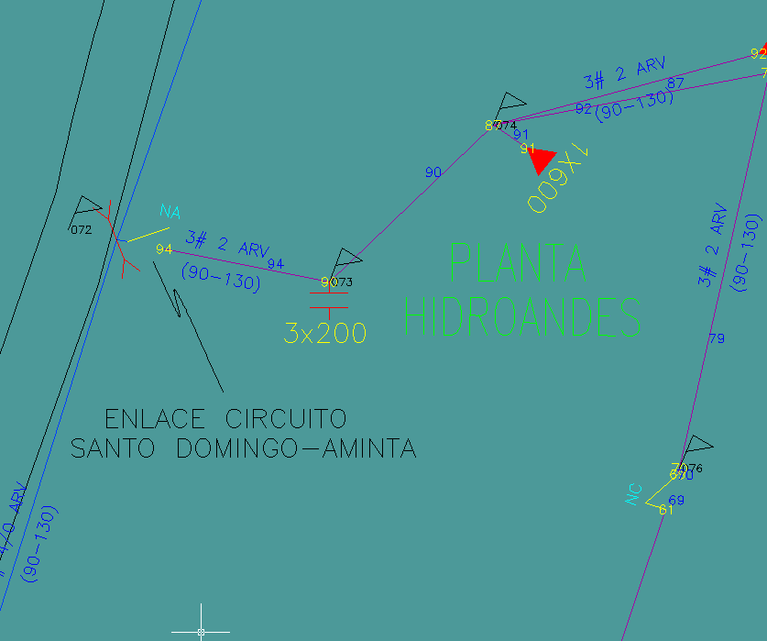
DESCRIPCION DEL PROYECTO
SE REQUIERE RECUPERAR ENLACE CIRCUITOS A 13,8 KV SANTO DOMINGO- AMINTA
ALCANCE DEL PROYECTO
SUSTITUIR TRES SECCIONADORES DAÑADOS PARA RECUPERAR ENLACE CIRCUITOS 13,8 KV SANTO DOMINGO- AMINTA
IMPACTO PARA EL SEN
DISMINUIR LAS INTERRUPCIONES EN LA LÍNEA Y RECUPERAR LA FLEXIBILIDAD DEL SISTEMA
NÙMERO DE FAMILIAS BENEFICIADAS
25000
PERIODO DE EJECUCIÓN | LAPSO DE EJECUCION (EN MESES) | INICIO | FIN
 | 1 | 2025-09-01 | 2025-09-30
MONTO DE INVERSION ($) | 4,800.00 | FUENTE DE FINANCIAMIENTO | FONDOS PROPIOS | 2025 | 2026 | 2027 | 2028 | 2029 | 2030 | 2031
 |  |  |  | X
OBSERVACIONES

FICHA PROYECTO2026 -687
PRTSEN 2025-2031
PRTSEN 2025-2031
PRT-ESTADO-NNN
PRT-TRUJILLO-687
ESTADO | MUNICIPIO | DIRECCION |  | SITUACION ACTUAL DEL PROYECTO | FASE DEL PROYECTO | TIPO DE INSTALACIÓN | NOMBRE DE LA INSTALACIÓN | NIVEL DE TENSIÓN | UNIDAD DE MEDIDA ( MVA, MW, km) | CAPACIDAD KM o MVAR
TRUJILLO | TRUJILLO | SECTOR ALÍ PRIMERA |  | EN PLANIFICACION | POR EJECUTAR | CIRCUITO | CIRCUITOS EL HATICO- SANTA ANA 13,8KV | 13.8 | KM | 0.3
NOMBRE DEL PROYECTO |  |  |  | FOTOGRAFIA
RECUPERAR ENLACE CIRCUITOS A 13,8 KV EL HATICO- SANTA ANA |  |  |  | 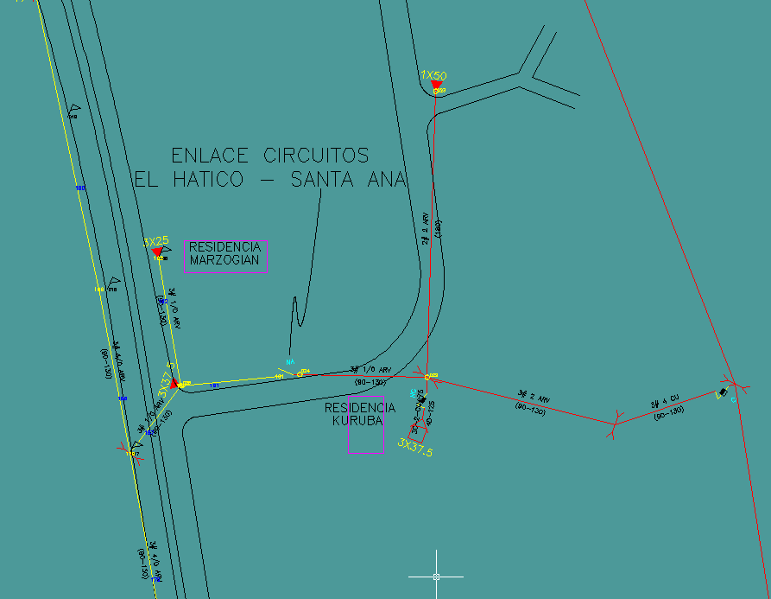
DESCRIPCION DEL PROYECTO
SE REQUIERE RECUPERAR ENLACE CIRCUITOS A 13,8 KV EL HATICO- SANTA ANA
ALCANCE DEL PROYECTO
REEMPLAZO DE 300 M DE CONDUCTOR # 4/0 ARV Y MANTENIMIENTO DE PICA Y PODA
IMPACTO PARA EL SEN
DISMINUIR LAS INTERRUPCIONES EN LA LÍNEA Y RECUPERAR LA FLEXIBILIDAD DEL SISTEMA
NÙMERO DE FAMILIAS BENEFICIADAS
12000
PERIODO DE EJECUCIÓN | LAPSO DE EJECUCION (EN MESES) | INICIO | FIN
 | 3 | 2026-01-01 | 2026-03-31
MONTO DE INVERSION ($) | 9,060.00 | FUENTE DE FINANCIAMIENTO | FONDOS PROPIOS | 2025 | 2026 | 2027 | 2028 | 2029 | 2030 | 2031
 |  |  |  |  | X
OBSERVACIONES

FICHA PROYECTO2027 -688
PRTSEN 2025-2031
PRT-ESTADO-NNN
PRT-TRUJILLO-688
ESTADO | MUNICIPIO | DIRECCION |  | SITUACION ACTUAL DEL PROYECTO | FASE DEL PROYECTO | TIPO DE INSTALACIÓN | NOMBRE DE LA INSTALACIÓN | NIVEL DE TENSIÓN | UNIDAD DE MEDIDA ( MVA, MW, km) | CAPACIDAD KM o MVAR
TRUJILLO | PAMPAN | SECTOR LA REPRESA |  | EN PLANIFICACION | POR EJECUTAR | CIRCUITO | PAMPAN - EL VALLE | 13.8 | KM | 0.3
NOMBRE DEL PROYECTO |  |  |  | FOTOGRAFIA
RECUPERAR ENLACE CIRCUITOS 13,8 KV PAMPAN - EL VALLE |  |  |  | 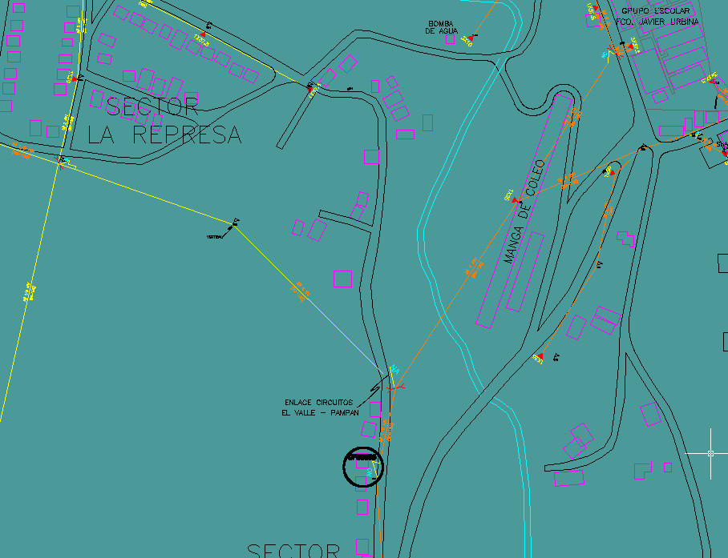
DESCRIPCION DEL PROYECTO
SE REQUIERE RECUPERAR ENLACE CIRCUITOS 13,8 KV PAMPAN - EL VALLE
ALCANCE DEL PROYECTO
REEMPLAZO DE CONDUCTOR # 4/0 ARV (300 M) Y MANTENIMIENTO DE PICA Y PODA
IMPACTO PARA EL SEN
DISMINUIR LAS INTERRUPCIONES EN LA LÍNEA Y RECUPERAR LA FLEXIBILIDAD DEL SISTEMA
NÙMERO DE FAMILIAS BENEFICIADAS
25000
PERIODO DE EJECUCIÓN | LAPSO DE EJECUCION (EN MESES) | INICIO | FIN
 | 1 | 2027-01-01 | 2027-01-31
MONTO DE INVERSION ($) | 9,000.00 | FUENTE DE FINANCIAMIENTO | FONDOS PROPIOS | 2025 | 2026 | 2027 | 2028 | 2029 | 2030 | 2031
 |  |  |  |  |  | X

FICHA PROYECTO2026 -689
PRTSEN 2025-2031
PRTSEN 2025-2031
PRTSEN 2025-2031
PRT-ESTADO-NNN
PRT-TRUJILLO-689
ESTADO | MUNICIPIO | DIRECCION |  | SITUACION ACTUAL DEL PROYECTO | FASE DEL PROYECTO | TIPO DE INSTALACIÓN | NOMBRE DE LA INSTALACIÓN | NIVEL DE TENSIÓN | UNIDAD DE MEDIDA ( MVA, MW, km) | CAPACIDAD KM o MVAR
TRUJILLO | VALERA | SECTOR SAN LUIS |  | EN PLANIFICACION | POR EJECUTAR | CIRCUITO | CTO. ZONA INDUSTRIAL 13,8 KV | 13.8 | KM | 0.3
NOMBRE DEL PROYECTO |  |  |  | FOTOGRAFIA
RECUPERAR TRAMO DE LÍNEA DEL CTO. ZONA INDUSTRIAL 13,8 KV |  |  |  | 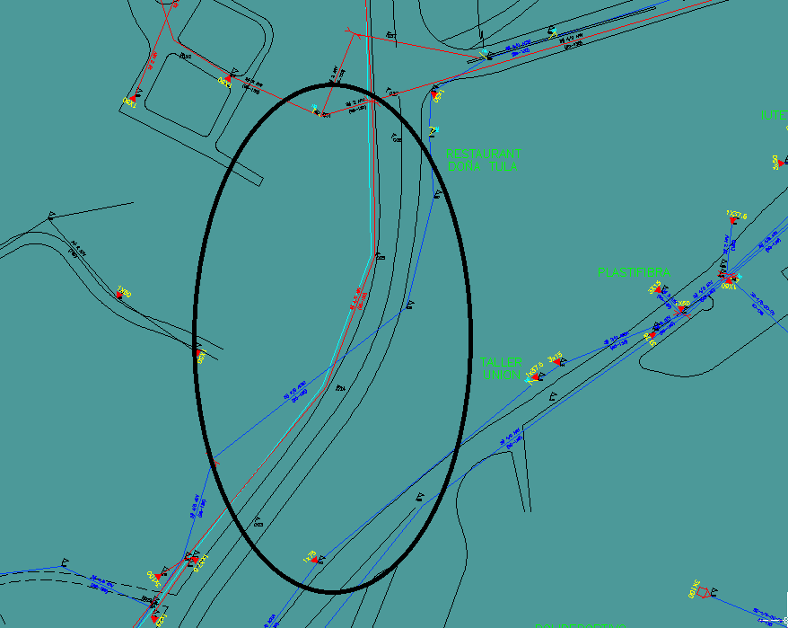
DESCRIPCION DEL PROYECTO
SE REQUIERE RECUPERAR TRAMO DE LÍNEA DEL CTO. ZONA INDUSTRIAL (TRONCAL PRINCIPAL) PARA NORMALIZAR EL CTO.
ALCANCE DEL PROYECTO
RECUPERAR 300 M DE CONDUCTOR ARV DEL TRONCAL PRINCIPAL DEL CTO. ZONA INDUSTRIAL
IMPACTO PARA EL SEN
MEJORAS EN LA OPERATIVIDAD Y NIVELES DE TENSIÓN
NÙMERO DE FAMILIAS BENEFICIADAS
5000
PERIODO DE EJECUCIÓN | LAPSO DE EJECUCION (EN MESES) | INICIO | FIN
 | 3 | 2026-01-13 | 2026-03-31
MONTO DE INVERSION ($) | 9,000.00 | FUENTE DE FINANCIAMIENTO | FONDOS PROPIOS | 2025 | 2026 | 2027 | 2028 | 2029 | 2030 | 2031
 |  |  |  |  | X
OBSERVACIONES

FICHA PROYECTO2025 -690
PRTSEN 2025-2031
PRTSEN 2025-2031
PRTSEN 2025-2031
PRT-ESTADO-NNN
PRT-TRUJILLO-690
ESTADO | MUNICIPIO | DIRECCION |  | SITUACION ACTUAL DEL PROYECTO | FASE DEL PROYECTO | TIPO DE INSTALACIÓN | NOMBRE DE LA INSTALACIÓN | NIVEL DE TENSIÓN | UNIDAD DE MEDIDA ( MVA, MW, km) | CAPACIDAD KM o MVAR
TRUJILLO | MIRANDA | DESDE LA SUBESTACIÓN SABANA DE MENDOZA HASTA LA SUBESTACIÓN AGUA SANTA |  | EN PLANIFICACION | EJECUTADO | CIRCUITO | MENDOZA- AGUA SANTA | 34.5 | KM | 20
NOMBRE DEL PROYECTO |  |  |  | FOTOGRAFIA
RECUPERAR LÍNEA 34,5 KV MENDOZA- AGUA SANTA |  |  |  | 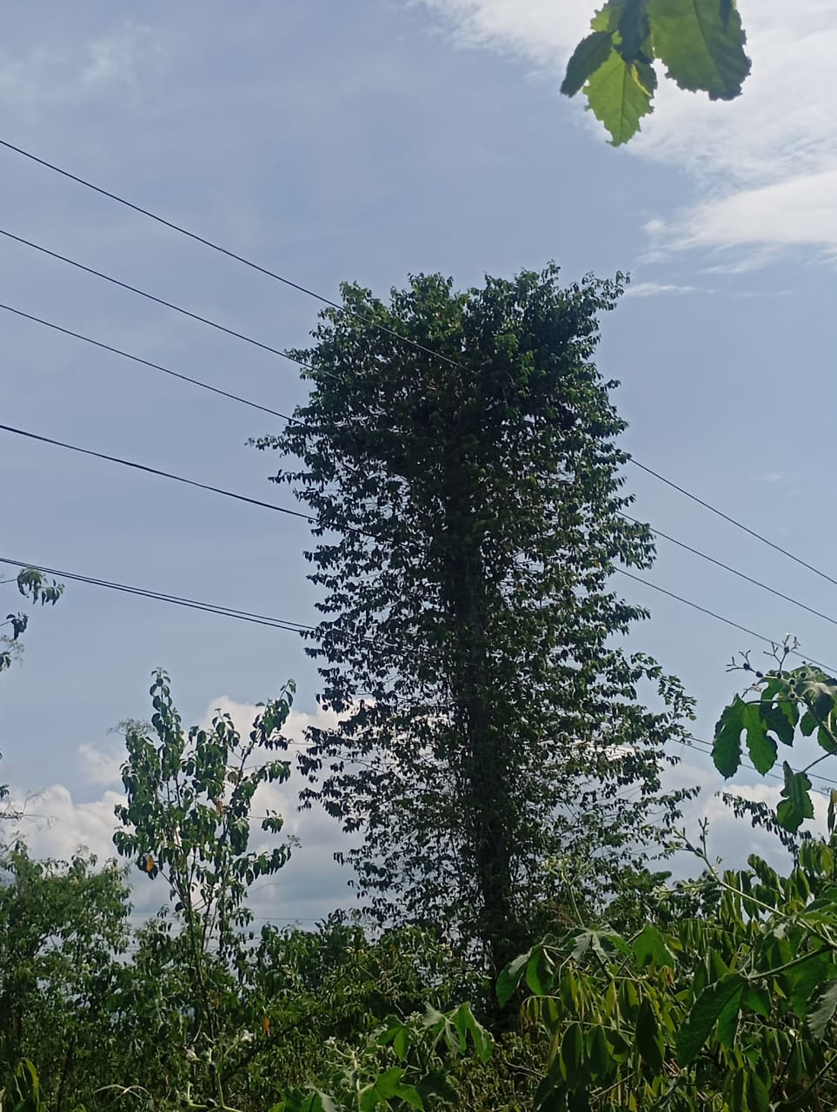
DESCRIPCION DEL PROYECTO
SE REQUIERE MANTENIMIENTO MAYOR PARA RECUPERAR LÍNEA 34,5 KV MENDOZA- AGUA SANTA
ALCANCE DEL PROYECTO
MANTENIMIENTO MAYOR DE PICA Y PODA (20 KM)
IMPACTO PARA EL SEN
MEJORAR EL PERFIEL DE TENSIÓN Y DARLE FLEXIBILIDAD A LA SUBESTACIÓN AGUA SANTA
NÙMERO DE FAMILIAS BENEFICIADAS
30000
PERIODO DE EJECUCIÓN | LAPSO DE EJECUCION (EN MESES) | INICIO | FIN
 | 3 | 2025-09-01 | 2025-11-30
MONTO DE INVERSION ($) | 4,000.00 | FUENTE DE FINANCIAMIENTO | FONDOS PROPIOS | 2025 | 2026 | 2027 | 2028 | 2029 | 2030 | 2031
 |  |  |  | X
OBSERVACIONES

FICHA PROYECTO2027 -691
PRTSEN 2025-2031
PRT-ESTADO-NNN
PRT-TRUJILLO-691
ESTADO | MUNICIPIO | DIRECCION |  | SITUACION ACTUAL DEL PROYECTO | FASE DEL PROYECTO | TIPO DE INSTALACIÓN | NOMBRE DE LA INSTALACIÓN | NIVEL DE TENSIÓN | UNIDAD DE MEDIDA ( MVA, MW, km) | CAPACIDAD KM o MVAR
TRUJILLO | PAMPAN | DESDE EL SECTOR LA GUACA HASTA PUENTE BLANCO |  | EN PLANIFICACION | POR EJECUTAR | CIRCUITO | EL VALLE - MONAY II | 13.8 | KM | 2
NOMBRE DEL PROYECTO |  |  |  | FOTOGRAFIA
RECUPERAR ENLACE CIRCUITOS 13,8 KV EL VALLE - MONAY II |  |  |  | 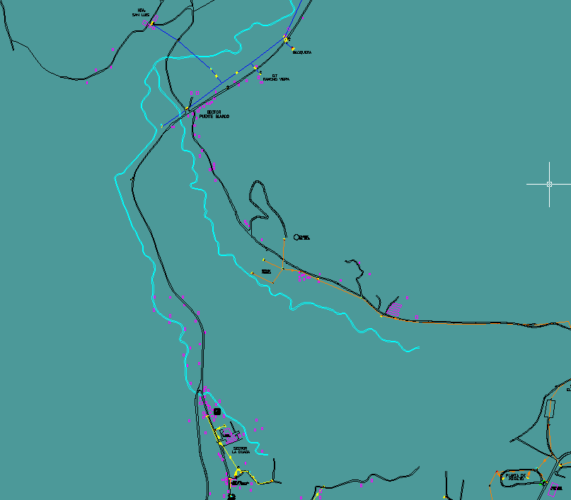
DESCRIPCION DEL PROYECTO
RECUPERAR ENLACE CIRCUITOS 13,8 KV EL VALLE Y MONAY II (2 KM)
ALCANCE DEL PROYECTO
RECUPERACIÓN DE 2 KM DE LÍNEA EN 13,8 KV PARA REACTIVAR EL ENLACE ENTRE LOS CIRCUITOS MONAY II- EL VALLE
IMPACTO PARA EL SEN
DISMINUIR LAS INTERRUPCIONES EN LA LÍNEA Y RECUPERAR LA FLEXIBILIDAD DEL SISTEMA
NÙMERO DE FAMILIAS BENEFICIADAS
30000
PERIODO DE EJECUCIÓN | LAPSO DE EJECUCION (EN MESES) | INICIO | FIN
 | 1 | 2027-01-01 | 2027-01-31
MONTO DE INVERSION ($) | 60,000.00 | FUENTE DE FINANCIAMIENTO | FONDOS PROPIOS | 2025 | 2026 | 2027 | 2028 | 2029 | 2030 | 2031
 |  |  |  |  |  | X
OBSERVACIONES

FICHA PROYECTO2027 -692
PRTSEN 2025-2031
PRTSEN 2025-2031
PRT-ESTADO-NNN
PRT-TRUJILLO-692
ESTADO | MUNICIPIO | DIRECCION |  | SITUACION ACTUAL DEL PROYECTO | FASE DEL PROYECTO | TIPO DE INSTALACIÓN | NOMBRE DE LA INSTALACIÓN | NIVEL DE TENSIÓN | UNIDAD DE MEDIDA ( MVA, MW, km) | CAPACIDAD KM o MVAR
TRUJILLO | MOTATAN | DESDE EL PEAJE DE PERAZA HASTA LA URB. BRISAS DE JALISCO |  | EN PLANIFICACION | PARALIZADO | CIRCUITO | AGUA VIVA - BRISAS DE JALISCO | 13.8 | KM | 5
NOMBRE DEL PROYECTO |  |  |  | FOTOGRAFIA
RECUPERAR ENLACE CIRCUITOS AGUA VIVA - BRISAS DE JALISCO |  |  |  | 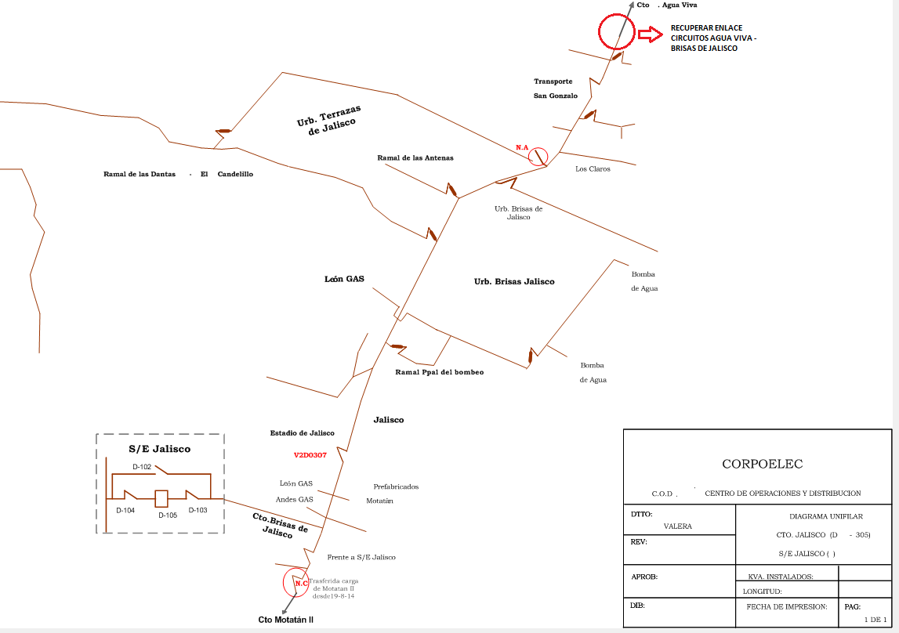
DESCRIPCION DEL PROYECTO
RECUPERAR 4.5 KM DEL ENLACE DEL CIRCUITO AGUA VIVA – JALISCO 13,8 KV. CONSTRUIR 500 MTS. DE LÍNEA EN 13.8 KV Y CAMBIO DE AISLAMIENTO PARA GARANTIZAR LA CONTINUIDAD Y LA CALIDAD DEL SERVICIO ELÉCTRICO A TRAVÉS DE LA DISMINUCIÓN DEL TTI, MEJORAR LA OPERATI
ALCANCE DEL PROYECTO
RECUPERAR 4.5 KM DEL ENLACE DEL CIRCUITO AGUA VIVA – JALISCO 13,8 KV. CONSTRUIR 500 MTS. DE LÍNEA EN 13.8 KV Y CAMBIO DE AISLAMIENTO
IMPACTO PARA EL SEN
ESTA OBRA ES PRIORITARIA PARA PODER DAR FLEXIBILIDAD TANTO AL CIRCUITO AGUA VIVA COMO AL CIRCUITO BRISAS DE JALISCO, LOS CUALES NO CUENTAN CON UN RESPALDO A LA HORA DE UNA CONTINGENCIA, ASI MISMO, CON ESTA OBRA SE PRETENDE DISMINUIR LOS INDICADORES DE TTI
NÙMERO DE FAMILIAS BENEFICIADAS
5000
PERIODO DE EJECUCIÓN | LAPSO DE EJECUCION (EN MESES) | INICIO | FIN
 | 1 | 2027-01-01 | 2027-01-31
MONTO DE INVERSION ($) | 150,000.00 | FUENTE DE FINANCIAMIENTO | FONDOS PROPIOS | 2025 | 2026 | 2027 | 2028 | 2029 | 2030 | 2031
 |  |  |  |  |  | X
OBSERVACIONES

FICHA PROYECTO2027 -693
PRTSEN 2025-2031
PRTSEN 2025-2031
PRTSEN 2025-2031
PRTSEN 2025-2031
PRT-ESTADO-NNN
PRT-TRUJILLO-693
ESTADO | MUNICIPIO | DIRECCION |  | SITUACION ACTUAL DEL PROYECTO | FASE DEL PROYECTO | TIPO DE INSTALACIÓN | NOMBRE DE LA INSTALACIÓN | NIVEL DE TENSIÓN | UNIDAD DE MEDIDA ( MVA, MW, km) | CAPACIDAD KM o MVAR
TRUJILLO | JULIO CESAR SALAS | SECTOR LA QUEBRADITA AL LADO DEL RESTAURAN DE PAPA MUNICIPIO JULIO CESAR SALAS EDO, MÉRIDA |  | EN PLANIFICACION | POR EJECUTAR | CIRCUITO | LÍNEA EN 34,5 KV BUENA VISTA-ARAPUEY | 34.5 | KM | 1
NOMBRE DEL PROYECTO |  |  |  | FOTOGRAFIA
RECUPERACIÓN DE LÍNEA EN 34,5 KV BUENA VISTA-ARAPUEY |  |  |  | 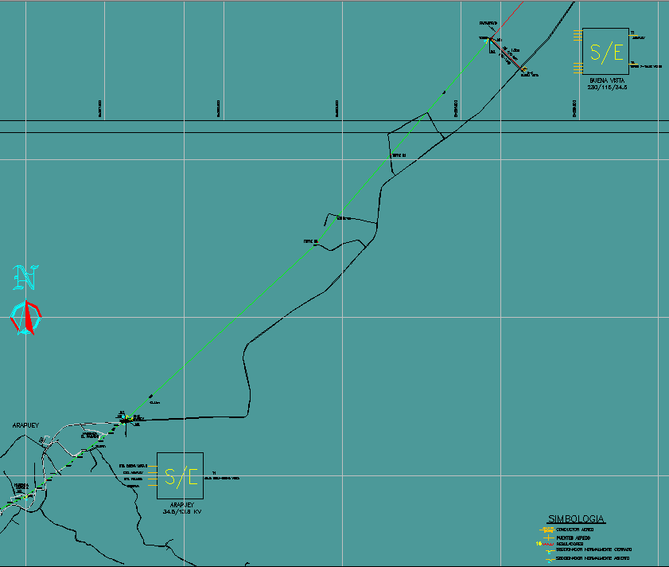
DESCRIPCION DEL PROYECTO
RECUPERAR 02 TRAMOS DE LÍNEA EN 34,5 KV QUE SIRVE DE ENLACE ENTRE LAS SS/EE BUENA VISTA-CAJA SECA
ALCANCE DEL PROYECTO
RECUPERAR 02 TRAMOS DE LÍNEA EN 34,5 KV (1 KM) QUE SIRVE DE ENLACE ENTRE LAS SS/EE BUENA VISTA-CAJA SECA
IMPACTO PARA EL SEN
DISMINUIR LAS INTERRUPCIONES EN LA LÍNEA Y RECUPERAR LA FLEXIBILIDAD DEL SISTEMA
NÙMERO DE FAMILIAS BENEFICIADAS
12000
PERIODO DE EJECUCIÓN | LAPSO DE EJECUCION (EN MESES) | INICIO | FIN
 | 3 | 2027-01-01 | 2027-04-01
MONTO DE INVERSION ($) | 30,000.00 | FUENTE DE FINANCIAMIENTO | FONDOS PROPIOS | 2025 | 2026 | 2027 | 2028 | 2029 | 2030 | 2031
 |  |  |  |  |  | X
OBSERVACIONES

FICHA PROYECTO2027 -694
PRTSEN 2025-2031
PRTSEN 2025-2031
PRTSEN 2025-2031
PRTSEN 2025-2031
PRT-ESTADO-NNN
PRT-TRUJILLO-694
ESTADO | MUNICIPIO | DIRECCION |  | SITUACION ACTUAL DEL PROYECTO | FASE DEL PROYECTO | TIPO DE INSTALACIÓN | NOMBRE DE LA INSTALACIÓN | NIVEL DE TENSIÓN | UNIDAD DE MEDIDA ( MVA, MW, km) | CAPACIDAD KM o MVAR
TRUJILLO | VALERA | URBANIZACIÓN JOSE FELIX RIVAS (PLATA II) ENTRADA POR LA ESCUELA ANDRE ELOY BLANCO. |  | EN PLANIFICACION | POR EJECUTAR | CIRCUITO | CIRCUITO VALERA I | 13.8 | KM | 3
NOMBRE DEL PROYECTO |  |  |  | FOTOGRAFIA
CAMBIO DE CONDUCTOR A 4/0ARV CTO. 13.8KV VALERA I. |  |  |  | 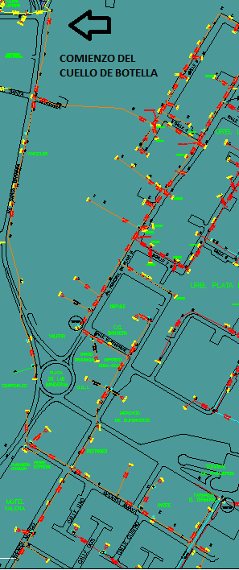
DESCRIPCION DEL PROYECTO
CAMBIO DE CONDUCTOR EN TRAMO DE LA TRONCAL PARA ELIMINAR CUELLO DE BOTELLA EN EL CTO. VALERA I.
ALCANCE DEL PROYECTO
CAMBIO DE CONDUCTOR DE 2/0 ARV A 4/0 ARV CIRCUITO VALERA I (3 KM)
IMPACTO PARA EL SEN
ESTA ACCION PERMITE MEJORAR LAS CONDICIONES OPERATIVAS DE LOS CIRCUITOS QUE ATIENDEN A LA CIUDAD DE VALERA A TRAVES DE LA REDISTRIBUCIÓN DE LA CARGA, ASI MISMO, PERMITE ATENDER LOS CRECIMIENTO QUE SE AVECINAN EN LA CIUDAD, MIENTRAS SE CONSOLIDAN LAS SOLUCIONES DE LARGO PLAZO COMO LA CULMINACIÓN DE LA SUBESTACIÓN VALERA III
NÙMERO DE FAMILIAS BENEFICIADAS
5000
PERIODO DE EJECUCIÓN | LAPSO DE EJECUCION (EN MESES) | INICIO | FIN
 | 2 | 2027-01-01 | 2027-03-01
MONTO DE INVERSION ($) | 90,000.00 | FUENTE DE FINANCIAMIENTO | FONDOS PROPIOS | 2025 | 2026 | 2027 | 2028 | 2029 | 2030 | 2031
 |  |  |  |  |  | X
OBSERVACIONES

FICHA PROYECTO2026 -695
PRTSEN 2025-2031
PRTSEN 2025-2031
PRTSEN 2025-2031
PRTSEN 2025-2031
PRT-ESTADO-NNN
PRT-TRUJILLO-695
ESTADO | MUNICIPIO | DIRECCION |  | SITUACION ACTUAL DEL PROYECTO | FASE DEL PROYECTO | TIPO DE INSTALACIÓN | NOMBRE DE LA INSTALACIÓN | NIVEL DE TENSIÓN | UNIDAD DE MEDIDA ( MVA, MW, km) | CAPACIDAD KM o MVAR
TRUJILLO | VALERA | URBANIZACIÓN JOSE FELIX RIVAS (PLATA II) ENTRADA POR LA ESCUELA ANDRE ELOY BLANCO. |  | EN PLANIFICACION | POR EJECUTAR | CIRCUITO | VALERA II | 13.8 | KM | 3
NOMBRE DEL PROYECTO |  |  |  | FOTOGRAFIA
CAMBIO DE CONDUCTOR A 4/0ARV CTO. 13.8KV VALERA II. |  |  |  | 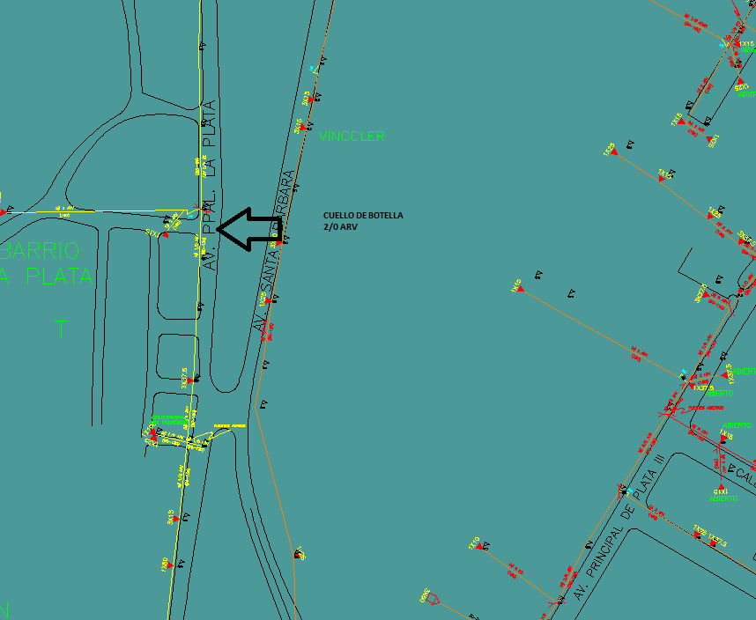
DESCRIPCION DEL PROYECTO
CAMBIO DE CONDUCTOR EN TRAMO DE LA TRONCAL PARA ELIMINAR CUELLO DE BOTELLA EN EL CTO. VALERA II.
ALCANCE DEL PROYECTO
CAMBIO DE CONDUCTOR DE 2/0 ARV A 4/0 ARV CIRCUITO VALERA II (3 KM)
IMPACTO PARA EL SEN
ESTA ACCION PERMITE MEJORAR LAS CONDICIONES OPERATIVAS DE LOS CIRCUITOS QUE ATIENDEN A LA CIUDAD DE VALERA A TRAVES DE LA REDISTRIBUCIÓN DE LA CARGA, ASI MISMO, PERMITE ATENDER LOS CRECIMIENTO QUE SE AVECINAN EN LA CIUDAD, MIENTRAS SE CONSOLIDAN LAS SOLUCIONES DE LARGO PLAZO COMO LA CULMINACIÓN DE LA SUBESTACIÓN VALERA III.
NÙMERO DE FAMILIAS BENEFICIADAS
1500
PERIODO DE EJECUCIÓN | LAPSO DE EJECUCION (EN MESES) | INICIO | FIN
 | 2 | 2026-03-02 | 2026-05-02
MONTO DE INVERSION ($) | 90,000.00 | FUENTE DE FINANCIAMIENTO | FONDOS PROPIOS | 2025 | 2026 | 2027 | 2028 | 2029 | 2030 | 2031
 |  |  |  |  | X
OBSERVACIONES

FICHA PROYECTO2026 -696
PRTSEN 2025-2031
PRTSEN 2025-2031
PRT-ESTADO-NNN
PRT-TRUJILLO-696
ESTADO | MUNICIPIO | DIRECCION |  | SITUACION ACTUAL DEL PROYECTO | FASE DEL PROYECTO | TIPO DE INSTALACIÓN | NOMBRE DE LA INSTALACIÓN | NIVEL DE TENSIÓN | UNIDAD DE MEDIDA ( MVA, MW, km) | CAPACIDAD KM o MVAR
TRUJILLO | VALERA | VIA URBANIZACIÓN SAN ANTONIO, H.A TRACTOR. SECTOR LA FLORESTA ENTRADA AL GALPÓN |  | EN PLANIFICACION | POR EJECUTAR | CIRCUITO | CEMENTERIO | 13.8 | KM | 1
NOMBRE DEL PROYECTO |  |  |  | FOTOGRAFIA
CAMBIO DE CONDUCTOR A 4/0ARV CTO. 13.8KV CEMENTERIO. |  |  |  | 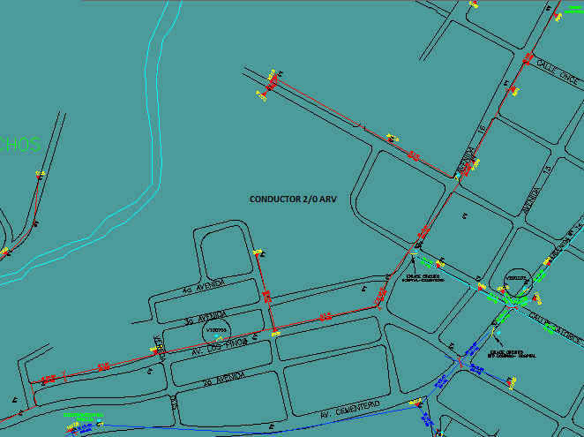
DESCRIPCION DEL PROYECTO
CAMBIO DE CONDUCTOR EN TRAMO DE LA TRONCAL PARA ELIMINAR CUELLO DE BOTELLA EN EL CTO. CEMENTERIO
ALCANCE DEL PROYECTO
CAMBIO DE UN (1) KM DE CONDUCTOR #2ARV A 4/0 ARV EN EL CTO. CEMENTERIO.
IMPACTO PARA EL SEN
ESTA ACCION PERMITE MEJORAR LAS CONDICIONES OPERATIVAS DE LOS CIRCUITOS QUE ATIENDEN A LA CIUDAD DE VALERA A TRAVES DE LA REDISTRIBUCIÓN DE LA CARGA, ASI MISMO, PERMITE ATENDER LOS CRECIMIENTO QUE SE AVECINAN EN LA CIUDAD, MIENTRAS SE CONSOLIDAN LAS SOLUCIONES DE LARGO PLAZO COMO LA CULMINACIÓN DE LA SUBESTACIÓN VALERA III.
NÙMERO DE FAMILIAS BENEFICIADAS
5000
PERIODO DE EJECUCIÓN | LAPSO DE EJECUCION (EN MESES) | INICIO | FIN
 | 2 | 2026-06-01 | 2026-08-01
MONTO DE INVERSION ($) | 30,000.00 | FUENTE DE FINANCIAMIENTO | FONDOS PROPIOS | 2025 | 2026 | 2027 | 2028 | 2029 | 2030 | 2031
 |  |  |  |  | X
OBSERVACIONES

FICHA PROYECTO2027-697
PRTSEN 2025-2031
PRTSEN 2025-2031
PRTSEN 2025-2031
PRTSEN 2025-2031
PRT-ESTADO-NNN
PRT-TRUJILLO-697
ESTADO | MUNICIPIO | DIRECCION |  | SITUACION ACTUAL DEL PROYECTO | FASE DEL PROYECTO | TIPO DE INSTALACIÓN | NOMBRE DE LA INSTALACIÓN | NIVEL DE TENSIÓN | UNIDAD DE MEDIDA ( MVA, MW, km) | CAPACIDAD KM o MVAR
TRUJILLO | VALERA | VIA URBANIZACIÓN SAN ANTONIO, H.A TRACTOR. SECTOR LA FLORESTA ENTRADA AL GALPÓN |  | EN PLANIFICACION | POR EJECUTAR | CIRCUITO | CIRCUITO HOSPITAL | 13.8 | KM | 3
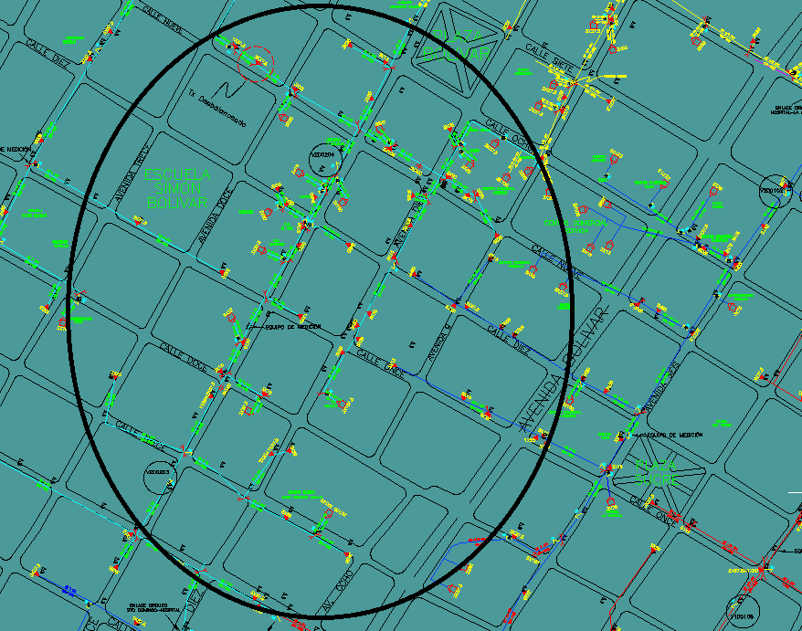
NOMBRE DEL PROYECTO |  |  |  | FOTOGRAFIA
CAMBIO DE CONDUCTOR A 4/0 ARV CTO. 13,8KV HOSPITAL .
DESCRIPCION DEL PROYECTO
CAMBIO DE CONDUCTOR EN TRAMO DE LA TRONCAL PARA ELIMINAR CUELLO DE BOTELLA EN EL CTO. HOSPITAL.
ALCANCE DEL PROYECTO
CAMBIO DE CONDUCTOR A 4/0 EL CTO. HOSPITAL (3 KM) , DE DIFERENTES CALIBRES.
IMPACTO PARA EL SEN
ESTA ACCION PERMITE MEJORAR LAS CONDICIONES OPERATIVAS DE LOS CIRCUITOS QUE ATIENDEN A LA CIUDAD DE VALERA A TRAVES DE LA REDISTRIBUCIÓN DE LA CARGA, ASI MISMO, PERMITE ATENDER LOS CRECIMIENTO QUE SE AVECINAN EN LA CIUDAD, MIENTRAS SE CONSOLIDAN LAS SOLUCIONES DE LARGO PLAZO COMO LA CULMINACIÓN DE LA SUBESTACIÓN VALERA III
NÙMERO DE FAMILIAS BENEFICIADAS
20000
PERIODO DE EJECUCIÓN | LAPSO DE EJECUCION (EN MESES) | INICIO | FIN
 | 2 | 2027-01-01 | 2027-03-01
MONTO DE INVERSION ($) | 90,000.00 | FUENTE DE FINANCIAMIENTO | FONDOS PROPIOS | 2025 | 2026 | 2027 | 2028 | 2029 | 2030 | 2031
 |  |  |  |  |  | X
OBSERVACIONES

FICHA PROYECTO2027 -698
PRTSEN 2025-2031
PRTSEN 2025-2031
PRTSEN 2025-2031
PRTSEN 2025-2031
PRTSEN 2025-2031
PRTSEN 2025-2031
PRTSEN 2025-2031
PRTSEN 2025-2031
PRT-ESTADO-NNN
PRT-TRUJILLO-698
ESTADO | MUNICIPIO | DIRECCION |  | SITUACION ACTUAL DEL PROYECTO | FASE DEL PROYECTO | TIPO DE INSTALACIÓN | NOMBRE DE LA INSTALACIÓN | NIVEL DE TENSIÓN | UNIDAD DE MEDIDA ( MVA, MW, km) | CAPACIDAD KM o MVAR
TRUJILLO | ESCUQUE, MOTATÁN, PAMPÁN, SAN RAFAEL, SUCRE, TRUJILLO Y VALERA | FRENTE AL COUNTRY CLUB, DETRÁS DEL CLUB ITALVEN, SECTOR JUAN DÍAZ, DETRÁS DEL SEGURO SOCIAL, VÍA EL BAÑO SECTOR CACAO II, FRENTE A LA LICORERÍA CASA VERDE, LA HOYADA POR LA LICORERA LA SURTIDORA, CHIMPIRE U.E. RAFAEL RANGEL CASA – 45, SECTOR ALÍ PRIMERA |  | EN PLANIFICACION | POR EJECUTAR | CIRCUITO | LAS ACACIAS, EL COUNTRY, ESCUQUE, AMINTA, MOTATAN II, ZONA INDUSTRIAL, EL AMPARO, EL HATICO, SABANA DE MENDOZA, ESTADIO, SANTA ANA, VALMORE, BUENA VISTA I, EL HORCON, SAN LUIS Y TRES DE FEBRERO | 13.8 | MVAR | 9
NOMBRE DEL PROYECTO |  |  |  | FOTOGRAFIA
REACTIVACIÓN DE LOS BANCOS DE CONDESADORES FIJOS EN LOS CIRCUITOS 13,8 KV LAS ACACIAS, EL COUNTRY, ESCUQUE, AMINTA, MOTATAN II, ZONA INDUSTRIAL, EL AMPARO, EL HATICO, SABANA DE MENDOZA, ESTADIO, SANTA ANA, VALMORE, BUENA VISTA I, EL HORCON, SAN LUIS Y TRES DE FEBRERO |  |  |  | 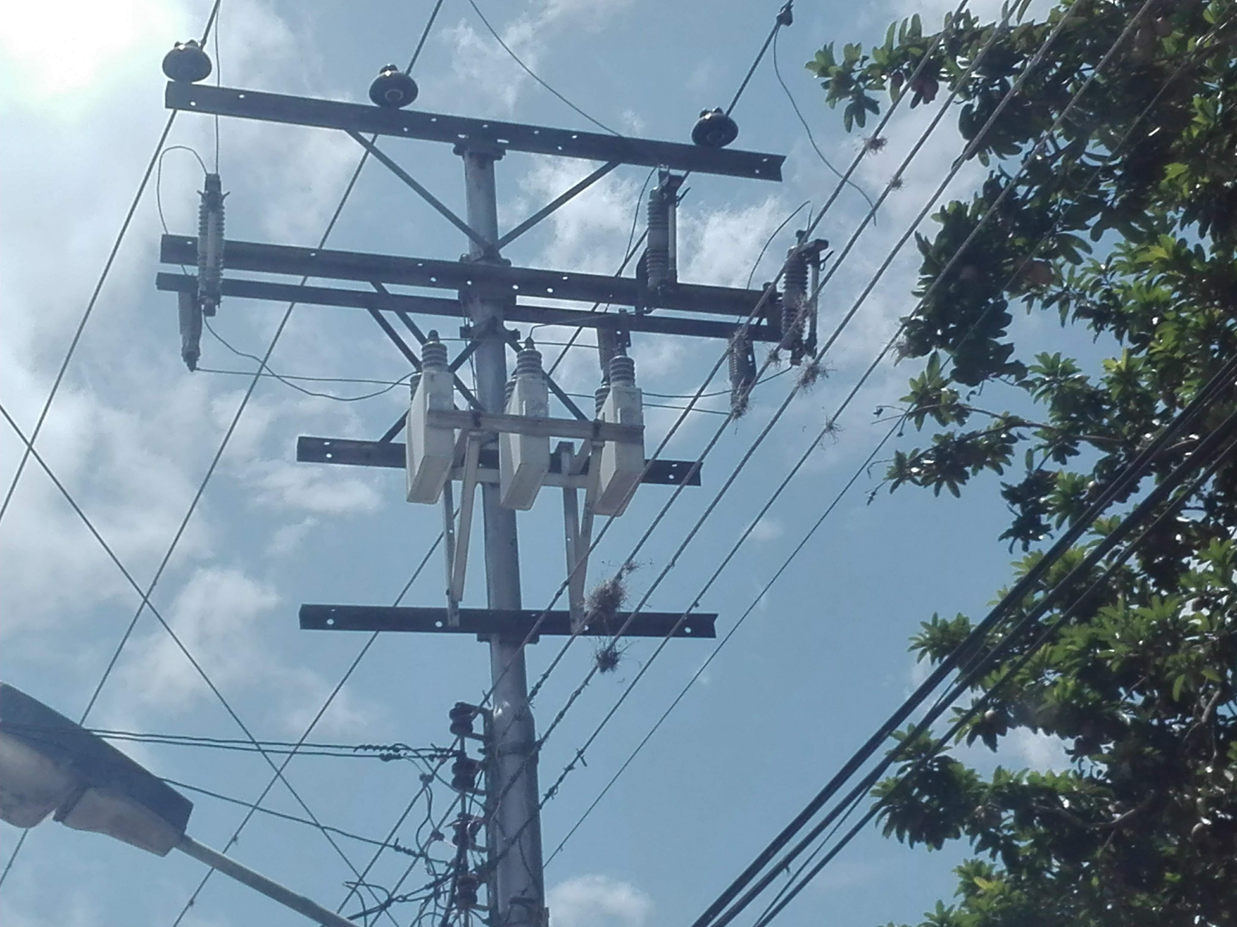
DESCRIPCION DEL PROYECTO
SE REQUIERE LA REACTIVACIÓN DE LOS BANCOS DE CONDESADORES FIJOS (NUEVE DE 3X100 KVAR, DOS 3X50 KVAR Y DIEZ DE 3X200 KVAR) EN LOS CIRCUITOS 13,8 KV LAS ACACIAS, EL COUNTRY, ESCUQUE, AMINTA, MOTATAN II, ZONA INDUSTRIAL, EL AMPARO, EL HATICO, SABANA DE MENDOZA, ESTADIO, SANTA ANA, VALMORE, BUENA VISTA I, EL HORCON, SAN LUIS Y TRES DE FEBRERO QUE SE ENCUENTRAN FUERA DE SERVICIOO
ALCANCE DEL PROYECTO
20 ABRAZADERA 3-3 1/2" 3 T,10 ABRAZADERA 5-5 1/2" 3 T,5 ADAPTADOR A/G 128 X 112 CRUCETA 3-4 1/2, 9 AISLADOR DE ESPIGA PARA 15 KV, 6 CONDENSADORES AT 1F INTEMP 200KVAR 7200V95KV, 9 CONDUCTOR COBRE SEMIDURO 4AWG SOLIDO, 9 CONDUCTOR DESNUDO ARVIDAL 2/0AWG 7H, 9 CONECTOR CU PERMAGRIP CAL. 8 2/0 AWG, 9 CONECTOR CUÑA ESTRIBO c/c 4/0-2, 27 CORTACORRIENTES MONOP 13.8 KV 100A 12 KA, 5 CRUCETA DE 2 DE 40 M ( 8' ), 63 FUSIBLES TIPO T 15-27KV 50A, 9 PALILLO (PIN) CORTO AISLADOR 15KV, 15 PARARRAYOS POLIMÉRICO 17.5KV 10KA DF=606, 10 PLETINA ACERO GALV 813X6.4MM 32X1/4", 27 PORTAFUSIBLE 15KV "C" 125KVB, 10 TORNILLO CARRUAJE HEX 5/8X11/2" R/CORR
IMPACTO PARA EL SEN
DISMINUIR LOS REACTIVOS QUE CIRCULAN POR RED CON EL FIN DE LIBERAR POTENCIA EN CIRCUITOS, TRANSFORMADORES POTENCIA Y MÁQUINAS DE GENERACIÓN.
NÙMERO DE FAMILIAS BENEFICIADAS
80000
PERIODO DE EJECUCIÓN | LAPSO DE EJECUCION (EN MESES) | INICIO | FIN
 | 12 | 2027-01-01 | 2027-12-31
MONTO DE INVERSION ($) | 224,928.00 | FUENTE DE FINANCIAMIENTO | FONDOS PROPIOS | 2025 | 2026 | 2027 | 2028 | 2029 | 2030 | 2031
 |  |  |  |  |  | X
OBSERVACIONES

FICHA PROYECTO2025 -699
PRTSEN 2025-2031
PRTSEN 2025-2031
PRTSEN 2025-2031
PRTSEN 2025-2031
PRT-ESTADO-NNN
PRT-TRUJILLO-699
ESTADO | MUNICIPIO | DIRECCION |  | SITUACION ACTUAL DEL PROYECTO | FASE DEL PROYECTO | TIPO DE INSTALACIÓN | NOMBRE DE LA INSTALACIÓN | NIVEL DE TENSIÓN | UNIDAD DE MEDIDA ( MVA, MW, km) | CAPACIDAD KM o MVAR
TRUJILLO | RAFAEL RANGEL | VÍA BETIJOQUE A 200 METROS A LA ENTRADA DE LA POBLACIÓN DE ISNOTÚ |  | EN PLANIFICACION | EJECUTADO | SUBESTACIÓN | ISNOTÚ | 34.5 | MVA | 10
NOMBRE DEL PROYECTO |  |  |  | FOTOGRAFIA
AUMENTO CAPACIDAD SUBESTACIÓN ISNOTU 34,5/13,8KV DE 2X5 MVA A (1X5 + 1X10) MVA |  |  |  | 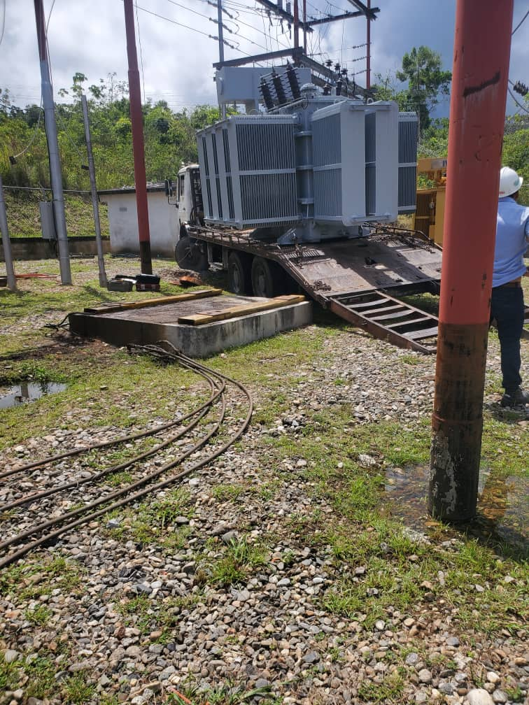 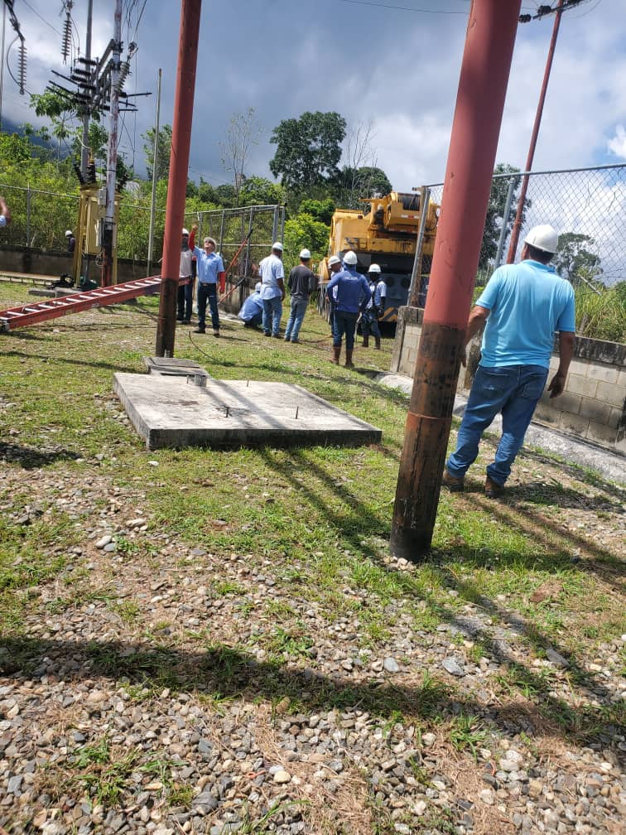
DESCRIPCION DEL PROYECTO
AMPLIACIÓN Y MEJORA DE LA SUBESTACIÓN ISNOTU 34,5/13,8 KV A TRAVÉS DEL AUMENTO DE CAPACIDAD DE 2X5 MVA A (1X5 + 1X10) MVA
ALCANCE DEL PROYECTO
SUSTITUCIÓN DE UN TRANSFORMADOR DE 5MVA POR OTRO DE 10MVA
IMPACTO PARA EL SEN
PROYECTO QUE BENEFICIARÁ A LA POBLACIÓN DEL MUNICIPIO RAFAEL RANGEL, APROXIMADAMENTE 20000 USUARIOS, GARANTIZANDO CONTINUIDAD Y CALIDAD DEL SERVICIO ELÉCTRICO, TANTO A LA POBLACIÓN LOCAL COMO AL TURISMO (SE PREVEE EL CRECIMIENTO POR LOS PROYECTOS TURÍSTICOS IMPULSADOS POR LA ASAMBLEA NACIONAL PRODUCTO DE LA BEATIFICACIÓN DEL DR. JOSÉ GREGORIO HERNÁNDEZ)
NÙMERO DE FAMILIAS BENEFICIADAS
20000
PERIODO DE EJECUCIÓN | LAPSO DE EJECUCION (EN MESES) | INICIO | FIN
 | 3 | 2025-09-19 | 2025-12-19
MONTO DE INVERSION ($) | 630,000.00 | FUENTE DE FINANCIAMIENTO | FONDOS PROPIOS | 2025 | 2026 | 2027 | 2028 | 2029 | 2030 | 2031
 |  |  |  | X
OBSERVACIONES

FICHA PROYECTO2027 700
PRTSEN 2025-2031
PRTSEN 2025-2031
PRTSEN 2025-2031
PRTSEN 2025-2031
PRTSEN 2025-2031
PRTSEN 2025-2031
PRTSEN 2025-2031
PRTSEN 2025-2031
PRTSEN 2025-2031
PRTSEN 2025-2031
PRTSEN 2025-2031
PRTSEN 2025-2031
PRTSEN 2025-2031
PRTSEN 2025-2031
PRTSEN 2025-2031
PRTSEN 2025-2031
PRT-ESTADO-NNN
PRT-TRUJILLO-700
ESTADO | MUNICIPIO | DIRECCION |  | SITUACION ACTUAL DEL PROYECTO | FASE DEL PROYECTO | TIPO DE INSTALACIÓN | NOMBRE DE LA INSTALACIÓN | NIVEL DE TENSIÓN | UNIDAD DE MEDIDA ( MVA, MW, km) | CAPACIDAD KM o MVAR
TRUJILLO | TRUJILLO | SECTOR SAN JACINTO |  | EN PLANIFICACION | POR EJECUTAR | SUBESTACIÓN | SUBESTACIÓN SAN JACINTO | 34.5 | MVA | 2.65
NOMBRE DEL PROYECTO |  |  |  | FOTOGRAFIA
REHABILITACIÓN Y AUMENTO CAPACIDAD SUBESTACIÓN SAN JACINTO DE 1X2,65 MVA A 1X10 MVA |  |  |  | 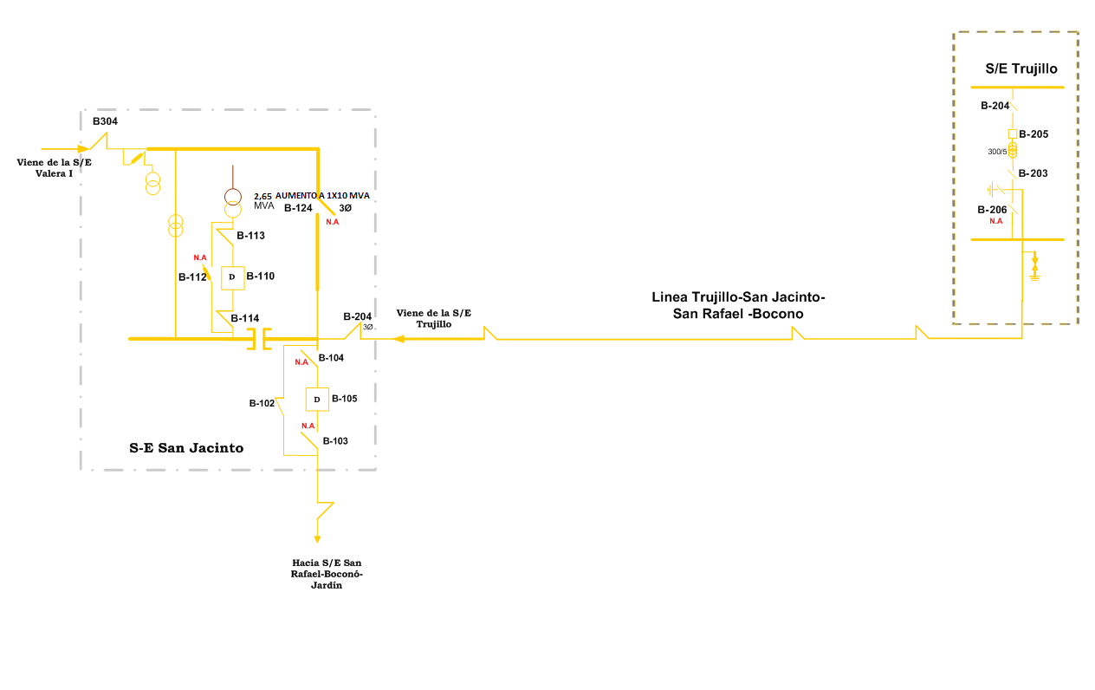
DESCRIPCION DEL PROYECTO
REHABILITACIÓN, AMPLIACIÓN Y MEJORA DE LA SUBESTACIÓN SAN JACINTO 34,5/13,8 KV A TRAVÉS DEL AUMENTO DE CAPACIDAD Y PUESTA EN SERVICIO UN TRANSFORMADOR DE 10 MVA
ALCANCE DEL PROYECTO
REHABILITACIÓN Y AUMENTO CAPACIDAD SUBESTACIÓN SAN JACINTO DE 1X2,65 MVA A 1X10 MVA
IMPACTO PARA EL SEN
MEJORAMIENTO EN LA CALIDAD DEL SERVICIO EN EL MUNICIPIO TRUJILLO, YA QUE CON ESTA ACCCIÓN SE LES DA MAYOR FLEXIBLIDAD AL SISTEMA; CONFIABILIDAD PRODUCTO DE LA NORMALIZACIÓN DE LA CARGA AFECTADA Y MAYOR CONTINUIDAD EN EL SUMINISTRO DE ENERGÍA ELÉCTRICA. SE REQUIERE UN AUMENTO DE CAPACIDAD A 10MVA QUE PERMITA NO SOLO ATENDER DE MANERA OLGADA LA CARGA AFECTADA, SINO TAMBIEN NOS SIRVA PARA ATENDER EN CASO DE CONTIGENCIA LA CARGA DE LA SUBESTACIÓN TRUJILLO 115/13,8KV, QUE NO CUENTAN CON RESPALDO A LA HORA DE UNA CONTINGENCIA. AUNADO A ESTO, DICHO AUMENTO ES ESTRATEGICO YA QUE A TRAVES DEL CIRCUITO RIVAS DAVILA Y ESTADIO SE ATIENDE TRUJILLO CAPITAL Y CARGAS PRIORITARIAS COMO: GOBERNACIÓN DEL ESTADO, PABELLON DE INFANTERIA, ZODI, PENITENCIARIA DE TRUJILLO, HOSPITAL DE TRUJILLO Y SEGURO SOCIAL
NÙMERO DE FAMILIAS BENEFICIADAS
30000
PERIODO DE EJECUCIÓN | LAPSO DE EJECUCION (EN MESES) | INICIO | FIN
 | 3 | 2027-01-01 | 2027-04-01
MONTO DE INVERSION ($) | 420,000.00 | FUENTE DE FINANCIAMIENTO | FONDOS PROPIOS | 2025 | 2026 | 2027 | 2028 | 2029 | 2030 | 2031
 |  |  |  |  |  | X
OBSERVACIONES

FICHA PROYECTO2027 -701
PRTSEN 2025-2031
PRTSEN 2025-2031
PRTSEN 2025-2031
PRTSEN 2025-2031
PRTSEN 2025-2031
PRTSEN 2025-2031
PRTSEN 2025-2031
PRTSEN 2025-2031
PRTSEN 2025-2031
PRTSEN 2025-2031
PRTSEN 2025-2031
PRTSEN 2025-2031
PRTSEN 2025-2031
PRTSEN 2025-2031
PRTSEN 2025-2031
PRTSEN 2025-2031
PRTSEN 2025-2031
PRTSEN 2025-2031
PRTSEN 2025-2031
PRTSEN 2025-2031
PRTSEN 2025-2031
PRTSEN 2025-2031
PRTSEN 2025-2031
PRTSEN 2025-2031
PRTSEN 2025-2031
PRTSEN 2025-2031
PRTSEN 2025-2031
PRTSEN 2025-2031
PRTSEN 2025-2031
PRTSEN 2025-2031
PRTSEN 2025-2031
PRTSEN 2025-2031
PRT-ESTADO-NNN
PRT-TRUJILLO-701
ESTADO | MUNICIPIO | DIRECCION |  | SITUACION ACTUAL DEL PROYECTO | FASE DEL PROYECTO | TIPO DE INSTALACIÓN | NOMBRE DE LA INSTALACIÓN | NIVEL DE TENSIÓN | UNIDAD DE MEDIDA ( MVA, MW, km) | CAPACIDAD KM o MVAR
TRUJILLO | BOCONO | SECTOR BOCONO- FRENTE AL CEMENTERIO MUNICIPAL |  | EN PLANIFICACION | POR EJECUTAR | SUBESTACIÓN | SUBESTACIÓN JARDÍN | 34.5 | MVA | 20
NOMBRE DEL PROYECTO |  |  |  | FOTOGRAFIA
SUSTITUCIÓN DEL TRANSFORMADOR DAÑADO DE 1X10 MVA EN LA SUBESTACIÓN JARDÍN |  |  |  | 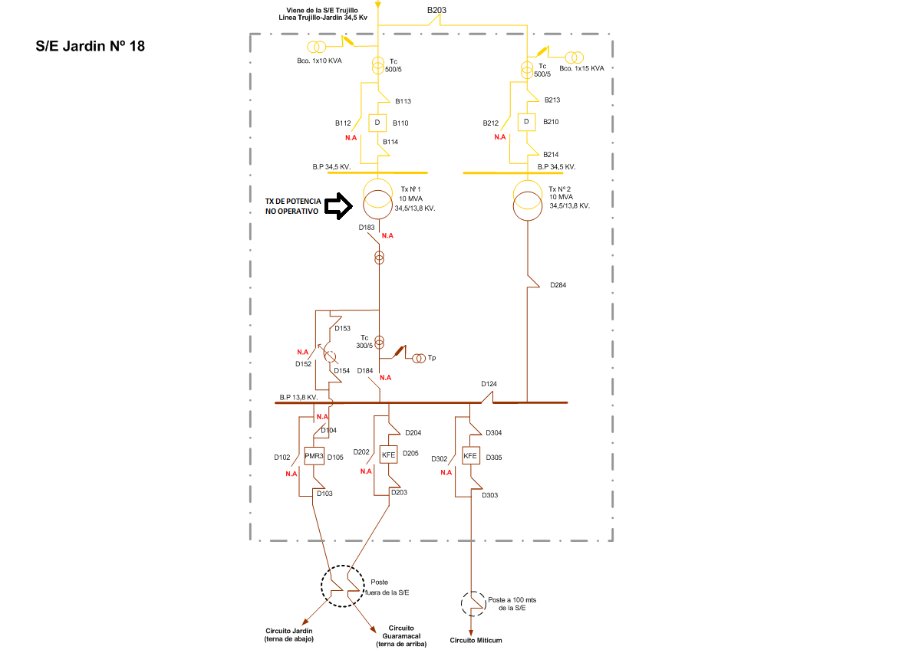
DESCRIPCION DEL PROYECTO
RECUPERAR UNA DE LAS BAHIAS FUERA DE SERVICIO DE LA SUBESTACIÓN JARDÍN 34,5/13,8 KV A TRAVÉS DE LA SUSTITUCIÓN DEL TRANSFORMADOR DAÑADO 1X10 MVA
ALCANCE DEL PROYECTO
SUSTITUCIÓN DEL TRANSFORMADOR DAÑADO PERTENECIENTE A LA SUBESTACIÓN JARDÍN 1X10 MVA
IMPACTO PARA EL SEN
MEJORA LOS PERFILES DE TENSIÓN Y PERMITE ATENDER LOS CRECIMIENTOS DE LA ZONA Y PROYECTOS DE LA GMVV.
NÙMERO DE FAMILIAS BENEFICIADAS
30000
PERIODO DE EJECUCIÓN | LAPSO DE EJECUCION (EN MESES) | INICIO | FIN
 | 3 | 2027-01-01 | 2027-04-01
MONTO DE INVERSION ($) | 420,000.00 | FUENTE DE FINANCIAMIENTO | FONDOS PROPIOS | 2025 | 2026 | 2027 | 2028 | 2029 | 2030 | 2031
 |  |  |  |  |  | X
OBSERVACIONES

FICHA PROYECTO2026 -704
PRTSEN 2025-2031
PRTSEN 2025-2031
PRTSEN 2025-2031
PRTSEN 2025-2031
PRTSEN 2025-2031
PRTSEN 2025-2031
PRTSEN 2025-2031
PRTSEN 2025-2031
PRTSEN 2025-2031
PRTSEN 2025-2031
PRT-ESTADO-NNN
PRT-TRUJILLO-704
ESTADO | MUNICIPIO | DIRECCION |  | SITUACION ACTUAL DEL PROYECTO | FASE DEL PROYECTO | TIPO DE INSTALACIÓN | NOMBRE DE LA INSTALACIÓN | NIVEL DE TENSIÓN | UNIDAD DE MEDIDA ( MVA, MW, km) | CAPACIDAD KM o MVAR
TRUJILLO | SUCRE | SECTOR HUGO SUAREZ, C PANAMERICANA |  | EN PLANIFICACION | PARALIZADO | SUBESTACIÓN | SUBESTACIÓN MENDOZA 34,5/13,8 | 34.5 | MVA | 10
NOMBRE DEL PROYECTO |  |  |  | FOTOGRAFIA
REHABILITACIÓN SUBESTACIÓN SABANA DE MENDOZA 34,5/13,8KV 1X10MVA |  |  |  | 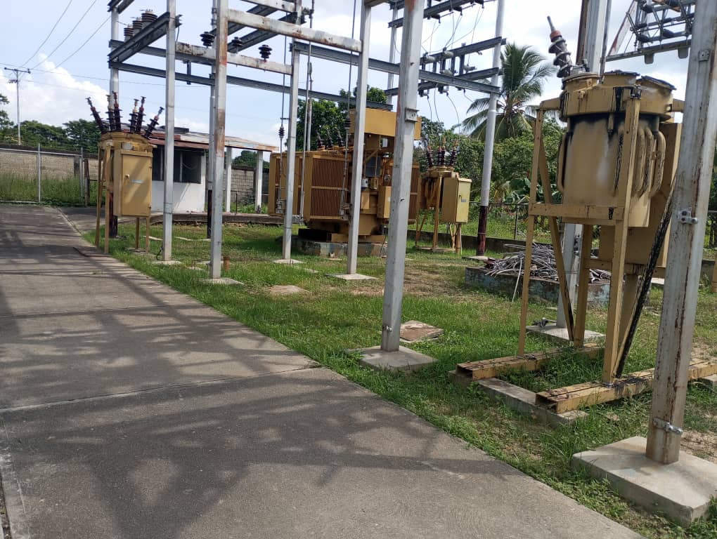 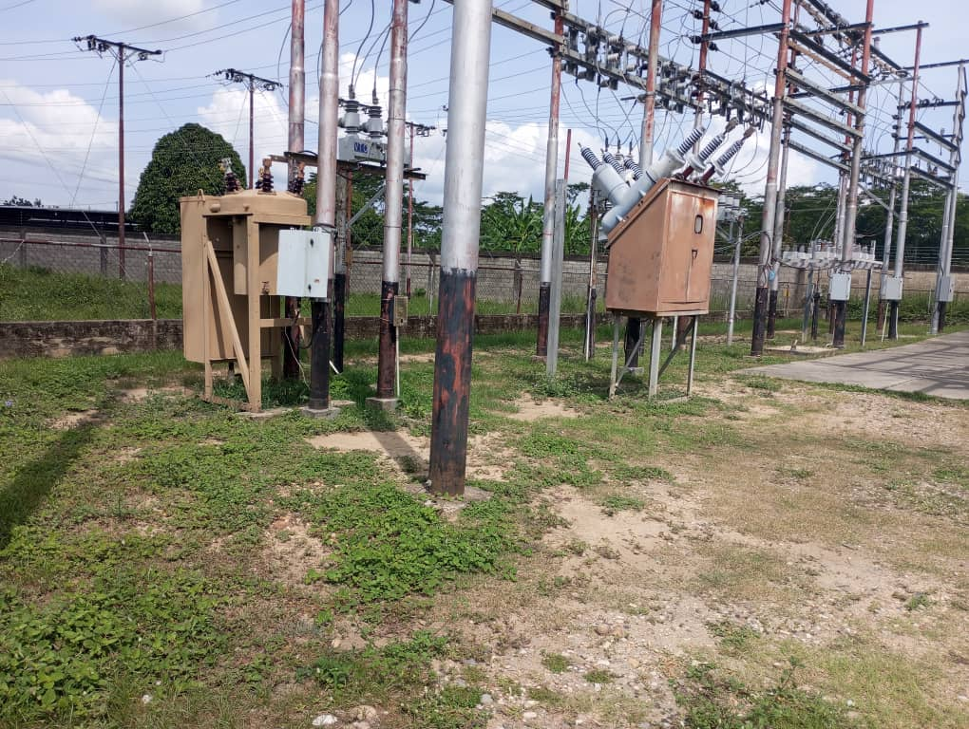
DESCRIPCION DEL PROYECTO
REHABILITACIÓN Y PUESTA EN SERVICIO DE LA SUBESTACIÓN SABANA DE MENDOZA 34,5/13,8KV
ALCANCE DEL PROYECTO
REQUIERE MANTENIMIENTO MAYOR, REEMPLAZO DE ACEITE, CORRECCION DE BOTE DE ACEITE, EMPACADURAS Y PRUEBAS ELECTRICAS TRANSFORMADOR DE 10 MVA 34.5/13.8kV, REEMPLAZO DE CONDUCTOR DE LA BARRA PRINCIPAL 13,8KV CALIBRE 500 MCM, INSTALACION DE 3 INTERRUPTORES 34,5 KV, INSTALACIÓN DE 2 RECONECTADORES VACIO 13,8 KV 110KV 560A, YA QUE LA SUBESTACIÓN NO CUENTA CON RECONECTADOR PARA LA TRANSFERENCIA Y CIRCUITO BETIJOQUE
IMPACTO PARA EL SEN
MEJORAMIENTO EN LA CALIDAD DEL SERVICIO EN LOS MUNICIPIOS SUCRE Y RAFAEL RANGEL, YA QUE CON ESTA ACCCIÓN SE LES DA MAYOR FLEXIBILIDAD AL SISTEMA A LA HORA DE UNA FALLA O MANTENIMIENTO EN LAS BAHIAS DE LA SUBESTACIÓN, DANDO ASI MAYOR CONTINUIDAD EN EL SUMINISTRO DE ENERGÍA ELÉCTRICA
NÙMERO DE FAMILIAS BENEFICIADAS
50000
PERIODO DE EJECUCIÓN | LAPSO DE EJECUCION (EN MESES) | INICIO | FIN
 | 6 | 2026-01-01 | 2026-06-01
MONTO DE INVERSION ($) | 499,741.84 | FUENTE DE FINANCIAMIENTO | FONDOS PROPIOS | 2025 | 2026 | 2027 | 2028 | 2029 | 2030 | 2031
 |  |  |  |  | X
OBSERVACIONES

FICHA PROYECTO2028 -702
PRTSEN 2025-2031
PRT-ESTADO-NNN
PRT-TRUJILLO-702
ESTADO | MUNICIPIO | DIRECCION |  | SITUACION ACTUAL DEL PROYECTO | FASE DEL PROYECTO | TIPO DE INSTALACIÓN | NOMBRE DE LA INSTALACIÓN | NIVEL DE TENSIÓN | UNIDAD DE MEDIDA ( MVA, MW, km) | CAPACIDAD KM o MVAR
TRUJILLO | ANDRES BELLO | A 100 MTS DE LA ENTRADA HACIA LOS NEGROS EL JAGUITO MUNICIPIO ANDRES BELLO EDO. TRUJILLO |  | EN PLANIFICACION | POR EJECUTAR | SUBESTACION | SUBESTACIÓN EL JAGÜITO | 34.5 | MVA | 10
NOMBRE DEL PROYECTO |  |  |  | FOTOGRAFIA
RECUPERAR LA CAPACIDAD FIRME DE LA SUBESTACIÓN EL JAGÜITO DE 1X10 MVA A 2X10 MVA |  |  |  | 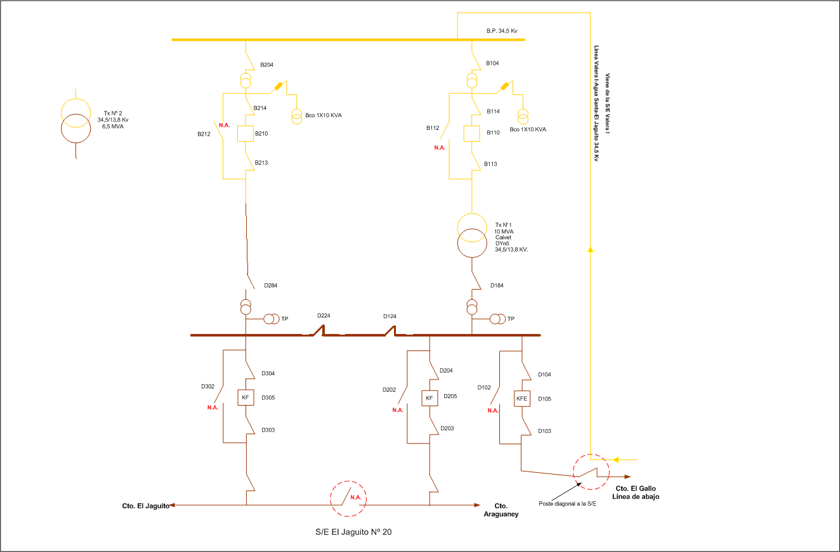
DESCRIPCION DEL PROYECTO
DEVOLVER A SUS CONDICIONES INICIALES LA SUBESTACIÓN EL JAGÜITO 34,5/13,8 KV A TRAVÉS DE LA REACTIVACIÓN DE LA BAHIA N° 2.
ALCANCE DEL PROYECTO
SUMINISTRO, COLOCACIÓN Y PUESTA EN SERVICIO DE UN TRANSFORMADOR 10 MVA PARA LA SUBESTACIÓN EL JAGUITO
IMPACTO PARA EL SEN
MEJORAMIENTO EN LA CALIDAD DEL SERVICIO EN EL MUNICIPIO ANDRES BELLO, YA QUE CON ESTA ACCCIÓN SE LES DA MAYOR FLEXIBILIDAD AL SISTEMA A LA HORA DE UNA FALLA O MANTENIMIENTO EN LAS BAHIAS DE LA SUBESTACIÓN, DANDO ASI MAYOR CONTINUIDAD EN EL SUMINISTRO DE ENERGÍA ELÉCTRICA
NÙMERO DE FAMILIAS BENEFICIADAS
10000
PERIODO DE EJECUCIÓN | LAPSO DE EJECUCION (EN MESES) | INICIO | FIN
 | 3 | 2028-01-01 | 2028-04-01
MONTO DE INVERSION ($) | 420,000.00 | FUENTE DE FINANCIAMIENTO | FONDOS PROPIOS | 2025 | 2026 | 2027 | 2028 | 2029 | 2030 | 2031
 |  |  |  |  |  |  | X
OBSERVACIONES

FICHA PROYECTO2028 -703
PRTSEN 2025-2031
PRTSEN 2025-2031
PRT-ESTADO-NNN
PRT-TRUJILLO-703
ESTADO | MUNICIPIO | DIRECCION |  | SITUACION ACTUAL DEL PROYECTO | FASE DEL PROYECTO | TIPO DE INSTALACIÓN | NOMBRE DE LA INSTALACIÓN | NIVEL DE TENSIÓN | UNIDAD DE MEDIDA ( MVA, MW, km) | CAPACIDAD KM o MVAR
TRUJILLO | URDANETA | VÍA TUÑAME – A 200MTS ENTRADA A LA FINCA LA CUMBRE SR. MAXIMO URBANO MUNICIPIO URDANETA – EDO- TRUJILLO. |  | EN PLANIFICACION | POR EJECUTAR | SUBESTACION | SUBESTACIÓN JAJÓ | 34.5 | MVA | 5
NOMBRE DEL PROYECTO |  |  |  | FOTOGRAFIA
RECUPERAR LA CAPACIDAD FIRME DE LA SUBESTACIÓN JAJÓ DE 1X5 MVA A 2X5 MVA |  |  |  | 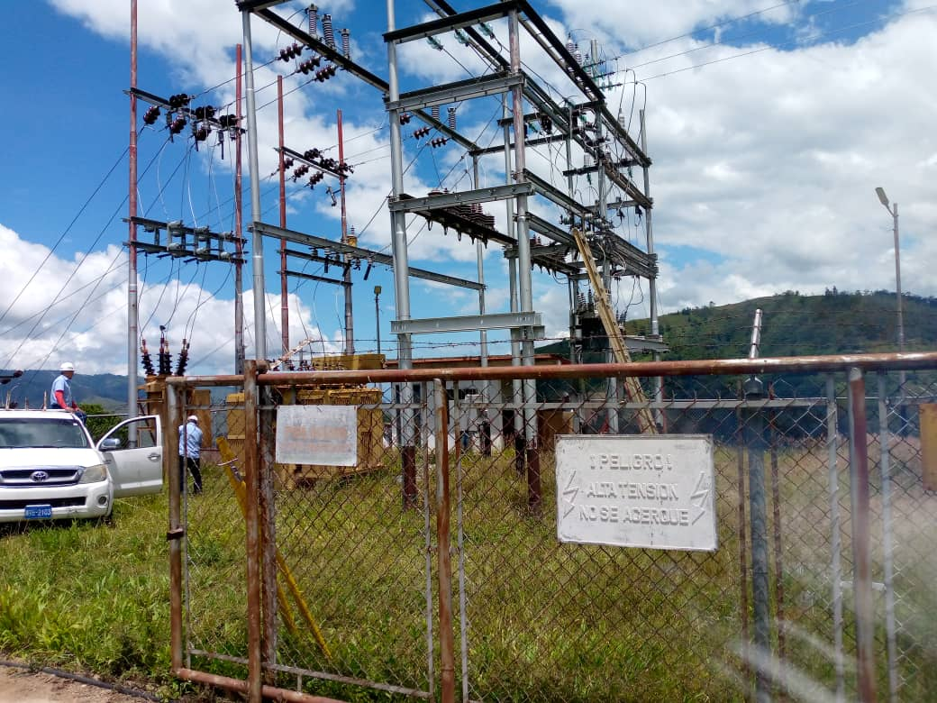
DESCRIPCION DEL PROYECTO
DEVOLVER A SUS CONDICIONES INICIALES LA SUBESTACIÓN JAJO 34,5/13,8 KV A TRAVÉS DE LA REACTIVACIÓN DE LA BAHIA N° 1.
ALCANCE DEL PROYECTO
SUMINISTRO, COLOCACIÓN Y PUESTA EN SERVICIO DE UN TRANSFORMADOR 5 MVA PARA LA SUBESTACIÓN JAJÓ
IMPACTO PARA EL SEN
MEJORAMIENTO EN LA CALIDAD DEL SERVICIO EN EL MUNICIPIO URDANETA, YA QUE CON ESTA ACCCIÓN SE LES DA MAYOR FLEXIBILIDAD AL SISTEMA A LA HORA DE UNA FALLA O MANTENIMIENTO EN LAS BAHIAS DE LA SUBESTACIÓN, DANDO ASI MAYOR CONTINUIDAD EN EL SUMINISTRO DE ENERGÍA ELÉCTRICA
NÙMERO DE FAMILIAS BENEFICIADAS
15000
PERIODO DE EJECUCIÓN | LAPSO DE EJECUCION (EN MESES) | INICIO | FIN
 | 3 | 2028-01-01 | 2028-04-01
MONTO DE INVERSION ($) | 210,000.00 | FUENTE DE FINANCIAMIENTO | FONDOS PROPIOS | 2025 | 2026 | 2027 | 2028 | 2029 | 2030 | 2031
 |  |  |  |  |  |  | X
OBSERVACIONES

SEGMENTO RECUPERAC
EQUIPOS INDISPONIBLES REGIÓN GUAYANA
 | CANTIDAD
AIRE ACONDICIONADO | 2
ALUMBRADO EXTERNO | 1
BANCO DE CAPACITORES | 1
BATERIA DEL RECONECTADOR | 4
BATERÍAS | 23
CERCA PERIMETRAL | 4
CONDUCTOR DE CONTROL | 1
CORTACORRIENTE MONOP 13.8KV | 2
CORTACORRIENTE MONOP 34.5KV | 1
FUERA DE SERVICIO NO RECUPERABLE | 1
TX DE POTENCIA FUERA DE SERVICIO NO RECUPERABLE | 4
TX DE POTENCIA FUERA DE SERVICIO RECUPERABLE | 3
TX DE POTENCIA SOBRE CARGA MAS 100% | 3
INTERRUPTOR 13,8 kV | 13
INTERRUPTOR 34,5 Kv | 18
PARARRAYOS DE 13,8 kV | 11
PARARRAYOS DE 34,5 kV | 17
PLANTA DE EMERGENCIA | 2
RECONECTADOR 13,8 KV | 29
RECONECTADOR 34,5 KV | 9
RECTIFICADORES | 19
REGULADORES DE TENSION | 1
SECCIONADORES DE 13,8 KV | 3
TELEMANDOS | 1
CONDICIÓN OPERATIVA DE SUBESTACIONES REGIÓN GUAYANA
 | CANTIDAD
OPERATIVA | 34
INDISPONIBLES A CONSECUENCIA | 1
DESMANTELADA | 3
AMAZONAS |  | 2 | 3 |  |  | 6 | 7 | 8 | 9 | 10 | 11

PLAN DE RECUPERACIÓN Y TRANSFORMACIÓN DEL SISTEMANA ELECTRICO NACIONAL
DISTRIBUCIÓN
MATRIZ DE REQUERIMIENTOS - SEGMENTOS
 |  |  |  |  |  |  |  |  |  |  |  |  |  | AISLADORESSOPORTE | 826 | 11,644.66
 |  |  |  |  |  |  |  |  |  |  |  |  |  | BANCO_DE_BATERIAS | 6 | 28,195.20
 |  |  |  |  |  |  |  |  |  |  |  |  |  | BANCODECAPACITORES | 96 | 181,680.00
SEGMENTOS DE RECUPERACIÓN
 |  |  |  |  |  |  |  |  |  |  |  |  |  | CONDUCTOR | 7327 | 19,432.11
 |  |  |  |  |  |  |  |  |  |  |  |  |  | CONECTOR | 4220 | 64,265.40
 |  |  |  |  |  |  |  |  |  |  |  |  |  | CORTACORRIENTE | 377 | 30,457.76
Responsable : | GERENCIA GENERAL DE DISTRIBUCION | SUBESTACIONES |  | CIRCUITOS AEREOS Y SUBTERRANEOS |  | TRANSFORMADORES DE POTENCIA |  | COMPENSACIÓN REACTIVA EN LA RED |  | PROTECCIONES SUPERVISIÓN, CONTROL Y MEDICIÓN REMOTA |  | INVERSIONES |  | INTERRUPTOR | 359 | 17,202,522.00
Fecha : |  |  |  |  |  |  |  |  |  |  |  |  |  | PARARRAYO | 1003 | 142,151.22
 |  |  |  |  |  |  |  |  |  |  |  |  |  | RECONECTADOR | 676 | 6,228,717.75
ENTIDAD FEDERAL | AMAZONAS | CANTIDAD | INVERSIÓN | CANTIDAD | INVERSIÓN | CANTIDAD | INVERSIÓN | CANTIDAD | INVERSIÓN | CANTIDAD | INVERSIÓN | INVERSIONES |  | REGULADOR | 45 | 792,413.49
 |  | (No SE) | (MM$) | (No CIRCUITO) | (MM$) | (No TRX) | (MM$) | (No PROYECTO) | (MM$) | (No SE ) | (MM$) | (MM$) |  | SECCIONADOR | 1709 | 2,469,120.00
 |  |  |  |  |  |  |  |  |  |  |  |  |  | SERVICIOSAUXILIARES | 1114 | 1,463,161.78
RESTRICCIONES OPERATIVAS DE DISTRIBUCIÓN CED |  | 0 | 0.00 | 5 | 0.65 | 0 | 0.00 | 0 | 0.00 | 2 | 0.09 | 0.74 |  | SISTEMADEPUESTAATIERRA | 3997 | 188,129.33
 |  |  |  |  |  |  |  |  |  |  |  |  |  | Total general | 21755 | 28,821,890.70

PROBLEMÁTICA EN DISTRIBUCIÓN A NIVEL NACIONAL |  | 0 | 0.00 | 1 | 0.01 | 1 | 0.13 | 1 | 0.22 | 0 | 0.00 | 0.36

EQUIPOS TRANSFORMADORES DE DE DISTRIBUCIÓN |  | TRANSFORMADORES DE DISTRIBUCION DE 15, 25, 37.5, 50, 75, 100 KVA PARA LA ATENCION DEL 1X10 A RAZON DE 110 TRANSFORMADORES POR AÑOS |  |  |  |  |  |  |  |  |  | 1.38

 |  |  |  |  |  |  |  |  |  |  |  |  | 110

EQUIPOS (INTERRUPTORES SECCIONADORES) |  | BANCO DE BATERIAS, INTERRUPTORES, RECONECTADORES, REGULADORES, SECCIONADORES, SERVICIOS AUXILIARES, SISTEMA DE PUESTA A TIERRA |  |  |  |  |  |  |  |  |  | 0.01

MATERIALES DE ALTA ROTACIÓN |  | AISLADORES POLIMÉRICOS Y DE PORCELANAS, TEIPES DE GOMA Y PLÁSTICO, PORTAFUSIBLES CON FUSIBLES, CONECTORES BIMETÁLICOS, COPAS TERMINALES, CONECTORES KS, CONECTORES TIPO AMPAC DE DIFERENTES CALIBRES, PLETINAS Y CRUCETAS, ABRAZADERAS, GRILLETES, PALILLOS, CABLES Y CONDUCTORES, CONEXIONES PREMOLDEADAS Y ACCESORIOS, CORTACORRIENTE Y/O SECCIONADOR, DESCARGADOR, POSTES. |  |  |  |  |  |  |  |  |  | 0.99

 |  |  |  |  |  |  |  |  | CANTIDAD DE PROYECTOS |  |  | 10

 |  |  |  |  |  |  |  |  | TOTAL (MM$) |  |  | 3.46

ANZOATEGUI |  | 2 | 3 |  |  | 6 | 7 | 8 | 9 | 10 | 11

PLAN DE RECUPERACIÓN Y TRANSFORMACIÓN DEL SISTEMANA ELECTRICO NACIONAL
DISTRIBUCIÓN
MATRIZ DE REQUERIMIENTOS - SEGMENTOS

SEGMENTOS DE RECUPERACIÓN

Responsable : | GERENCIA GENERAL DE DISTRIBUCION | SUBESTACIONES |  | CIRCUITOS AEREOS Y SUBTERRANEOS |  | TRANSFORMADORES DE POTENCIA |  | COMPENSACIÓN REACTIVA EN LA RED |  | PROTECCIONES SUPERVISIÓN, CONTROL Y MEDICIÓN REMOTA |  | INVERSIONES
Fecha :

ENTIDAD FEDERAL | ANZOATEGUI | CANTIDAD | INVERSIÓN | CANTIDAD | INVERSIÓN | CANTIDAD | INVERSIÓN | CANTIDAD | INVERSIÓN | CANTIDAD | INVERSIÓN | INVERSIONES
 |  | (No SE) | (MM$) | (No CIRCUITO) | (MM$) | (No TRX) | (MM$) | (No PROYECTO) | (MM$) | (No SE ) | (MM$) | (MM$)

RESTRICCIONES OPERATIVAS DE DISTRIBUCIÓN CED |  | 2 | 0.07 | 6 | 0.76 | 0 | 0.00 | 0 | 0.00 | 2 | 3.26 | 4.09

PROBLEMÁTICA EN DISTRIBUCIÓN A NIVEL NACIONAL |  | 2 | 1.22 | 8 | 1.69 | 2 | 0.84 | 1 | 0.80 | 0 | 0.00 | 4.54

EQUIPOS TRANSFORMADORES DE DE DISTRIBUCIÓN |  | TRANSFORMADORES DE DISTRIBUCION DE 15, 25, 37.5, 50, 75, 100, 167 KVA PARA LA ATENCION DEL 1X10 A RAZON DE 699 TRANSFORMADORES POR AÑOS |  |  |  |  |  |  |  |  |  | 8.74

EQUIPOS (INTERRUPTORES SECCIONADORES) |  | BANCO DE BATERIAS, INTERRUPTORES, RECONECTADORES, REGULADORES, SECCIONADORES, SERVICIOS AUXILIARES, SISTEMA DE PUESTA A TIERRA |  |  |  |  |  |  |  |  |  | 5.17

MATERIALES DE ALTA ROTACIÓN |  | AISLADORES POLIMÉRICOS Y DE PORCELANAS, TEIPES DE GOMA Y PLÁSTICO, PORTAFUSIBLES CON FUSIBLES, CONECTORES BIMETÁLICOS, COPAS TERMINALES, CONECTORES KS, CONECTORES TIPO AMPAC DE DIFERENTES CALIBRES, PLETINAS Y CRUCETAS, ABRAZADERAS, GRILLETES, PALILLOS, CABLES Y CONDUCTORES, CONEXIONES PREMOLDEADAS Y ACCESORIOS, CORTACORRIENTE Y/O SECCIONADOR, DESCARGADOR, POSTES. |  |  |  |  |  |  |  |  |  | 5.32

 |  |  |  |  |  |  |  |  | CANTIDAD DE PROYECTOS |  |  | 23

 |  |  |  |  |  |  |  |  | TOTAL (MM$) |  |  | 27.86

APURE |  | 2 | 3 |  |  | 6 | 7 | 8 | 9 | 10 | 11

PLAN DE RECUPERACIÓN Y TRANSFORMACIÓN DEL SISTEMANA ELECTRICO NACIONAL
DISTRIBUCIÓN
MATRIZ DE REQUERIMIENTOS - SEGMENTOS

SEGMENTOS DE RECUPERACIÓN

Responsable : | GERENCIA GENERAL DE DISTRIBUCION | SUBESTACIONES |  | CIRCUITOS AEREOS Y SUBTERRANEOS |  | TRANSFORMADORES DE POTENCIA |  | COMPENSACIÓN REACTIVA EN LA RED |  | PROTECCIONES SUPERVISIÓN, CONTROL Y MEDICIÓN REMOTA |  | INVERSIONES
Fecha :

ENTIDAD FEDERAL | APURE | CANTIDAD | INVERSIÓN | CANTIDAD | INVERSIÓN | CANTIDAD | INVERSIÓN | CANTIDAD | INVERSIÓN | CANTIDAD | INVERSIÓN | INVERSIONES
 |  | (No SE) | (MM$) | (No CIRCUITO) | (MM$) | (No TRX) | (MM$) | (No PROYECTO) | (MM$) | (No SE ) | (MM$) | (MM$)

RESTRICCIONES OPERATIVAS DE DISTRIBUCIÓN CED |  | 18 | 2.95 | 14 | 6.95 | 0 | 0.00 | 0 | 0.00 | 2 | 1.30 | 11.20

PROBLEMÁTICA EN DISTRIBUCIÓN A NIVEL NACIONAL |  | 1 | 0.63 | 0 | 0.00 | 4 | 1.26 | 1 | 0.01 | 0 | 0.00 | 1.91

EQUIPOS TRANSFORMADORES DE DE DISTRIBUCIÓN |  | TRANSFORMADORES DE DISTRIBUCION DE 15, 25, 37.5, 50, 75, 100 KVA PARA LA ATENCION DEL 1X10 A RAZON DE 338 TRANSFORMADORES POR AÑOS |  |  |  |  |  |  |  |  |  | 4.23

EQUIPOS (INTERRUPTORES SECCIONADORES) |  | BANCO DE BATERIAS, INTERRUPTORES, RECONECTADORES, REGULADORES, SECCIONADORES, SERVICIOS AUXILIARES, SISTEMA DE PUESTA A TIERRA |  |  |  |  |  |  |  |  |  | 1.24

MATERIALES DE ALTA ROTACIÓN |  | AISLADORES POLIMÉRICOS Y DE PORCELANAS, TEIPES DE GOMA Y PLÁSTICO, PORTAFUSIBLES CON FUSIBLES, CONECTORES BIMETÁLICOS, COPAS TERMINALES, CONECTORES KS, CONECTORES TIPO AMPAC DE DIFERENTES CALIBRES, PLETINAS Y CRUCETAS, ABRAZADERAS, GRILLETES, PALILLOS, CABLES Y CONDUCTORES, CONEXIONES PREMOLDEADAS Y ACCESORIOS, CORTACORRIENTE Y/O SECCIONADOR, DESCARGADOR, POSTES. |  |  |  |  |  |  |  |  |  | 3.27

 |  |  |  |  |  |  |  |  | CANTIDAD DE PROYECTOS |  |  | 40

 |  |  |  |  |  |  |  |  | TOTAL (MM$) |  |  | 21.85

ARAGUA |  | 2 | 3 |  |  | 6 | 7 | 8 | 9 | 10 | 11

PLAN DE RECUPERACIÓN Y TRANSFORMACIÓN DEL SISTEMANA ELECTRICO NACIONAL
DISTRIBUCIÓN
MATRIZ DE REQUERIMIENTOS - SEGMENTOS

SEGMENTOS DE RECUPERACIÓN

Responsable : | GERENCIA GENERAL DE DISTRIBUCION | SUBESTACIONES |  | CIRCUITOS AEREOS Y SUBTERRANEOS |  | TRANSFORMADORES DE POTENCIA |  | COMPENSACIÓN REACTIVA EN LA RED |  | PROTECCIONES SUPERVISIÓN, CONTROL Y MEDICIÓN REMOTA |  | INVERSIONES
Fecha :

ENTIDAD FEDERAL | ARAGUA | CANTIDAD | INVERSIÓN | CANTIDAD | INVERSIÓN | CANTIDAD | INVERSIÓN | CANTIDAD | INVERSIÓN | CANTIDAD | INVERSIÓN | INVERSIONES
 |  | (No SE) | (MM$) | (No CIRCUITO) | (MM$) | (No TRX) | (MM$) | (No PROYECTO) | (MM$) | (No SE ) | (MM$) | (MM$)

RESTRICCIONES OPERATIVAS DE DISTRIBUCIÓN CED |  | 0 | 0.00 | 14 | 1.08 | 0 | 0.00 | 0 | 0.00 | 2 | 2.41 | 3.48

PROBLEMÁTICA EN DISTRIBUCIÓN A NIVEL NACIONAL |  | 1 | 0.09 | 30 | 3.58 | 0 | 0.00 | 1 | 1.46 | 0 | 0.00 | 5.13

EQUIPOS TRANSFORMADORES DE DE DISTRIBUCIÓN |  | TRANSFORMADORES DE DISTRIBUCION DE 15, 25, 37.5, 50, 75, 100, 167, 500 KVA PARA LA ATENCION DEL 1X10 A RAZON DE 630 TRANSFORMADORES POR AÑOS |  |  |  |  |  |  |  |  |  | 7.88

EQUIPOS (INTERRUPTORES SECCIONADORES) |  | BANCO DE BATERIAS, INTERRUPTORES, RECONECTADORES, REGULADORES, SECCIONADORES, SERVICIOS AUXILIARES, SISTEMA DE PUESTA A TIERRA |  |  |  |  |  |  |  |  |  | 0.28

MATERIALES DE ALTA ROTACIÓN |  | AISLADORES POLIMÉRICOS Y DE PORCELANAS, TEIPES DE GOMA Y PLÁSTICO, PORTAFUSIBLES CON FUSIBLES, CONECTORES BIMETÁLICOS, COPAS TERMINALES, CONECTORES KS, CONECTORES TIPO AMPAC DE DIFERENTES CALIBRES, PLETINAS Y CRUCETAS, ABRAZADERAS, GRILLETES, PALILLOS, CABLES Y CONDUCTORES, CONEXIONES PREMOLDEADAS Y ACCESORIOS, CORTACORRIENTE Y/O SECCIONADOR, DESCARGADOR, POSTES. |  |  |  |  |  |  |  |  |  | 4.39

 |  |  |  |  |  |  |  |  | CANTIDAD DE PROYECTOS |  |  | 48

 |  |  |  |  |  |  |  |  | TOTAL (MM$) |  |  | 21.16

BARINAS |  | 2 | 3 |  |  | 6 | 7 | 8 | 9 | 10 | 11

PLAN DE RECUPERACIÓN Y TRANSFORMACIÓN DEL SISTEMANA ELECTRICO NACIONAL
DISTRIBUCIÓN
MATRIZ DE REQUERIMIENTOS - SEGMENTOS

SEGMENTOS DE RECUPERACIÓN

Responsable : | GERENCIA GENERAL DE DISTRIBUCION | SUBESTACIONES |  | CIRCUITOS AEREOS Y SUBTERRANEOS |  | TRANSFORMADORES DE POTENCIA |  | COMPENSACIÓN REACTIVA EN LA RED |  | PROTECCIONES SUPERVISIÓN, CONTROL Y MEDICIÓN REMOTA |  | INVERSIONES
Fecha :

ENTIDAD FEDERAL | BARINAS | CANTIDAD | INVERSIÓN | CANTIDAD | INVERSIÓN | CANTIDAD | INVERSIÓN | CANTIDAD | INVERSIÓN | CANTIDAD | INVERSIÓN | INVERSIONES
 |  | (No SE) | (MM$) | (No CIRCUITO) | (MM$) | (No TRX) | (MM$) | (No PROYECTO) | (MM$) | (No SE ) | (MM$) | (MM$)

RESTRICCIONES OPERATIVAS DE DISTRIBUCIÓN CED |  | 4 | 1.05 | 8 | 1.78 | 0 | 0.00 | 0 | 0.00 | 2 | 1.43 | 4.26

PROBLEMÁTICA EN DISTRIBUCIÓN A NIVEL NACIONAL |  | 0 | 0.00 | 4 | 0.24 | 2 | 1.26 | 1 | 1.00 | 0 | 0.00 | 2.49

EQUIPOS TRANSFORMADORES DE DE DISTRIBUCIÓN |  | TRANSFORMADORES DE DISTRIBUCION DE 15, 25, 37.5, 50, 75, 100 KVA PARA LA ATENCION DEL 1X10 A RAZON DE 193 TRANSFORMADORES POR AÑOS |  |  |  |  |  |  |  |  |  | 2.41

EQUIPOS (INTERRUPTORES SECCIONADORES) |  | BANCO DE BATERIAS, INTERRUPTORES, RECONECTADORES, REGULADORES, SECCIONADORES, SERVICIOS AUXILIARES, SISTEMA DE PUESTA A TIERRA |  |  |  |  |  |  |  |  |  | 0.65

MATERIALES DE ALTA ROTACIÓN |  | AISLADORES POLIMÉRICOS Y DE PORCELANAS, TEIPES DE GOMA Y PLÁSTICO, PORTAFUSIBLES CON FUSIBLES, CONECTORES BIMETÁLICOS, COPAS TERMINALES, CONECTORES KS, CONECTORES TIPO AMPAC DE DIFERENTES CALIBRES, PLETINAS Y CRUCETAS, ABRAZADERAS, GRILLETES, PALILLOS, CABLES Y CONDUCTORES, CONEXIONES PREMOLDEADAS Y ACCESORIOS, CORTACORRIENTE Y/O SECCIONADOR, DESCARGADOR, POSTES. |  |  |  |  |  |  |  |  |  | 5.64

 |  |  |  |  |  |  |  |  | CANTIDAD DE PROYECTOS |  |  | 21

 |  |  |  |  |  |  |  |  | TOTAL (MM$) |  |  | 15.45

BOLIVAR |  | 2 | 3 |  |  | 6 | 7 | 8 | 9 | 10 | 11

PLAN DE RECUPERACIÓN Y TRANSFORMACIÓN DEL SISTEMANA ELECTRICO NACIONAL
DISTRIBUCIÓN
MATRIZ DE REQUERIMIENTOS - SEGMENTOS

SEGMENTOS DE RECUPERACIÓN

Responsable : | GERENCIA GENERAL DE DISTRIBUCION | SUBESTACIONES |  | CIRCUITOS AEREOS Y SUBTERRANEOS |  | TRANSFORMADORES DE POTENCIA |  | COMPENSACIÓN REACTIVA EN LA RED |  | PROTECCIONES SUPERVISIÓN, CONTROL Y MEDICIÓN REMOTA |  | INVERSIONES
Fecha :

ENTIDAD FEDERAL | BOLIVAR | CANTIDAD | INVERSIÓN | CANTIDAD | INVERSIÓN | CANTIDAD | INVERSIÓN | CANTIDAD | INVERSIÓN | CANTIDAD | INVERSIÓN | INVERSIONES
 |  | (No SE) | (MM$) | (No CIRCUITO) | (MM$) | (No TRX) | (MM$) | (No PROYECTO) | (MM$) | (No SE ) | (MM$) | (MM$)

RESTRICCIONES OPERATIVAS DE DISTRIBUCIÓN CED |  | 5 | 14.32 | 23 | 9.94 | 0 | 0.00 | 0 | 0.00 | 2 | 3.68 | 27.94

PROBLEMÁTICA EN DISTRIBUCIÓN A NIVEL NACIONAL |  | 0 | 0.00 | 2 | 5.42 | 9 | 5.38 | 1 | 2.78 | 0 | 0.00 | 13.57

EQUIPOS TRANSFORMADORES DE DE DISTRIBUCIÓN |  | TRANSFORMADORES DE DISTRIBUCION DE 15, 25, 37.5, 50, 75, 100, 167, 500 KVA PARA LA ATENCION DEL 1X10 A RAZON DE 1196 TRANSFORMADORES POR AÑOS |  |  |  |  |  |  |  |  |  | 14.95

EQUIPOS (INTERRUPTORES SECCIONADORES) |  | BANCO DE BATERIAS, INTERRUPTORES, RECONECTADORES, REGULADORES, SECCIONADORES, SERVICIOS AUXILIARES, SISTEMA DE PUESTA A TIERRA |  |  |  |  |  |  |  |  |  | 2.90

MATERIALES DE ALTA ROTACIÓN |  | AISLADORES POLIMÉRICOS Y DE PORCELANAS, TEIPES DE GOMA Y PLÁSTICO, PORTAFUSIBLES CON FUSIBLES, CONECTORES BIMETÁLICOS, COPAS TERMINALES, CONECTORES KS, CONECTORES TIPO AMPAC DE DIFERENTES CALIBRES, PLETINAS Y CRUCETAS, ABRAZADERAS, GRILLETES, PALILLOS, CABLES Y CONDUCTORES, CONEXIONES PREMOLDEADAS Y ACCESORIOS, CORTACORRIENTE Y/O SECCIONADOR, DESCARGADOR, POSTES. |  |  |  |  |  |  |  |  |  | 8.46

 |  |  |  |  |  |  |  |  | CANTIDAD DE PROYECTOS |  |  | 42

 |  |  |  |  |  |  |  |  | TOTAL (MM$) |  |  | 67.83

CARABOBO |  | 2 | 3 |  |  | 6 | 7 | 8 | 9 | 10 | 11

PLAN DE RECUPERACIÓN Y TRANSFORMACIÓN DEL SISTEMANA ELECTRICO NACIONAL
DISTRIBUCIÓN
MATRIZ DE REQUERIMIENTOS - SEGMENTOS

SEGMENTOS DE RECUPERACIÓN

Responsable : | GERENCIA GENERAL DE DISTRIBUCION | SUBESTACIONES |  | CIRCUITOS AEREOS Y SUBTERRANEOS |  | TRANSFORMADORES DE POTENCIA |  | COMPENSACIÓN REACTIVA EN LA RED |  | PROTECCIONES SUPERVISIÓN, CONTROL Y MEDICIÓN REMOTA |  | INVERSIONES
Fecha :

ENTIDAD FEDERAL | CARABOBO | CANTIDAD | INVERSIÓN | CANTIDAD | INVERSIÓN | CANTIDAD | INVERSIÓN | CANTIDAD | INVERSIÓN | CANTIDAD | INVERSIÓN | INVERSIONES
 |  | (No SE) | (MM$) | (No CIRCUITO) | (MM$) | (No TRX) | (MM$) | (No PROYECTO) | (MM$) | (No SE ) | (MM$) | (MM$)

RESTRICCIONES OPERATIVAS DE DISTRIBUCIÓN CED |  | 11 | 31.58 | 30 | 70.69 | 0 | 0.00 | 0 | 0.00 | 2 | 3.65 | 105.92

PROBLEMÁTICA EN DISTRIBUCIÓN A NIVEL NACIONAL |  | 3 | 5.55 | 11 | 18.23 | 16 | 7.27 | 1 | 1.37 | 0 | 0.00 | 32.42

EQUIPOS TRANSFORMADORES DE DE DISTRIBUCIÓN |  | TRANSFORMADORES DE DISTRIBUCION DE 15, 25, 37.5, 50, 75, 100, 167, 500 KVA PARA LA ATENCION DEL 1X10 A RAZON DE 619 TRANSFORMADORES POR AÑOS |  |  |  |  |  |  |  |  |  | 7.74

EQUIPOS (INTERRUPTORES SECCIONADORES) |  | BANCO DE BATERIAS, INTERRUPTORES, RECONECTADORES, REGULADORES, SECCIONADORES, SERVICIOS AUXILIARES, SISTEMA DE PUESTA A TIERRA |  |  |  |  |  |  |  |  |  | 1.37

MATERIALES DE ALTA ROTACIÓN |  | AISLADORES POLIMÉRICOS Y DE PORCELANAS, TEIPES DE GOMA Y PLÁSTICO, PORTAFUSIBLES CON FUSIBLES, CONECTORES BIMETÁLICOS, COPAS TERMINALES, CONECTORES KS, CONECTORES TIPO AMPAC DE DIFERENTES CALIBRES, PLETINAS Y CRUCETAS, ABRAZADERAS, GRILLETES, PALILLOS, CABLES Y CONDUCTORES, CONEXIONES PREMOLDEADAS Y ACCESORIOS, CORTACORRIENTE Y/O SECCIONADOR, DESCARGADOR, POSTES. |  |  |  |  |  |  |  |  |  | 6.48

 |  |  |  |  |  |  |  |  | CANTIDAD DE PROYECTOS |  |  | 74

 |  |  |  |  |  |  |  |  | TOTAL (MM$) |  |  | 153.93

COJEDES |  | 2 | 3 |  |  | 6 | 7 | 8 | 9 | 10 | 11

PLAN DE RECUPERACIÓN Y TRANSFORMACIÓN DEL SISTEMANA ELECTRICO NACIONAL
DISTRIBUCIÓN
MATRIZ DE REQUERIMIENTOS - SEGMENTOS

SEGMENTOS DE RECUPERACIÓN

Responsable : | GERENCIA GENERAL DE DISTRIBUCION | SUBESTACIONES |  | CIRCUITOS AEREOS Y SUBTERRANEOS |  | TRANSFORMADORES DE POTENCIA |  | COMPENSACIÓN REACTIVA EN LA RED |  | PROTECCIONES SUPERVISIÓN, CONTROL Y MEDICIÓN REMOTA |  | INVERSIONES
Fecha :

ENTIDAD FEDERAL | COJEDES | CANTIDAD | INVERSIÓN | CANTIDAD | INVERSIÓN | CANTIDAD | INVERSIÓN | CANTIDAD | INVERSIÓN | CANTIDAD | INVERSIÓN | INVERSIONES
 |  | (No SE) | (MM$) | (No CIRCUITO) | (MM$) | (No TRX) | (MM$) | (No PROYECTO) | (MM$) | (No SE ) | (MM$) | (MM$)

RESTRICCIONES OPERATIVAS DE DISTRIBUCIÓN CED |  | 6 | 3.27 | 6 | 2.24 | 0 | 0.00 | 0 | 0.00 | 2 | 0.71 | 6.21

PROBLEMÁTICA EN DISTRIBUCIÓN A NIVEL NACIONAL |  | 0 | 0.00 | 0 | 0.00 | 0 | 0.00 | 1 | 0.07 | 0 | 0.00 | 0.07

EQUIPOS TRANSFORMADORES DE DE DISTRIBUCIÓN |  | TRANSFORMADORES DE DISTRIBUCION DE 15, 25, 37.5, 50, 75, 100 KVA PARA LA ATENCION DEL 1X10 A RAZON DE 110 TRANSFORMADORES POR AÑOS |  |  |  |  |  |  |  |  |  | 1.38

EQUIPOS (INTERRUPTORES SECCIONADORES) |  | BANCO DE BATERIAS, INTERRUPTORES, RECONECTADORES, REGULADORES, SECCIONADORES, SERVICIOS AUXILIARES, SISTEMA DE PUESTA A TIERRA |  |  |  |  |  |  |  |  |  | 1.31

MATERIALES DE ALTA ROTACIÓN |  | AISLADORES POLIMÉRICOS Y DE PORCELANAS, TEIPES DE GOMA Y PLÁSTICO, PORTAFUSIBLES CON FUSIBLES, CONECTORES BIMETÁLICOS, COPAS TERMINALES, CONECTORES KS, CONECTORES TIPO AMPAC DE DIFERENTES CALIBRES, PLETINAS Y CRUCETAS, ABRAZADERAS, GRILLETES, PALILLOS, CABLES Y CONDUCTORES, CONEXIONES PREMOLDEADAS Y ACCESORIOS, CORTACORRIENTE Y/O SECCIONADOR, DESCARGADOR, POSTES. |  |  |  |  |  |  |  |  |  | 3.49

 |  |  |  |  |  |  |  |  | CANTIDAD DE PROYECTOS |  |  | 15

 |  |  |  |  |  |  |  |  | TOTAL (MM$) |  |  | 12.46

DELTA AMACURO |  | 2 | 3 |  |  | 6 | 7 | 8 | 9 | 10 | 11

PLAN DE RECUPERACIÓN Y TRANSFORMACIÓN DEL SISTEMANA ELECTRICO NACIONAL
DISTRIBUCIÓN
MATRIZ DE REQUERIMIENTOS - SEGMENTOS

SEGMENTOS DE RECUPERACIÓN

Responsable : | GERENCIA GENERAL DE DISTRIBUCION | SUBESTACIONES |  | CIRCUITOS AEREOS Y SUBTERRANEOS |  | TRANSFORMADORES DE POTENCIA |  | COMPENSACIÓN REACTIVA EN LA RED |  | PROTECCIONES SUPERVISIÓN, CONTROL Y MEDICIÓN REMOTA |  | INVERSIONES
Fecha :

ENTIDAD FEDERAL | DELTA AMACURO | CANTIDAD | INVERSIÓN | CANTIDAD | INVERSIÓN | CANTIDAD | INVERSIÓN | CANTIDAD | INVERSIÓN | CANTIDAD | INVERSIÓN | INVERSIONES
 |  | (No SE) | (MM$) | (No CIRCUITO) | (MM$) | (No TRX) | (MM$) | (No PROYECTO) | (MM$) | (No SE ) | (MM$) | (MM$)

RESTRICCIONES OPERATIVAS DE DISTRIBUCIÓN CED |  | 4 | 0.11 | 4 | 0.09 | 0 | 0.00 | 0 | 0.00 | 2 | 0.25 | 0.44

PROBLEMÁTICA EN DISTRIBUCIÓN A NIVEL NACIONAL |  | 1 | 3.17 | 0 | 0.00 | 1 | 0.42 | 1 | 0.10 | 0 | 0.00 | 3.70

EQUIPOS TRANSFORMADORES DE DE DISTRIBUCIÓN |  | TRANSFORMADORES DE DISTRIBUCION DE 15, 25, 37.5, 50, 75, 100 KVA PARA LA ATENCION DEL 1X10 A RAZON DE 46 TRANSFORMADORES POR AÑOS |  |  |  |  |  |  |  |  |  | 0.58

EQUIPOS (INTERRUPTORES SECCIONADORES) |  | BANCO DE BATERIAS, INTERRUPTORES, RECONECTADORES, REGULADORES, SECCIONADORES, SERVICIOS AUXILIARES, SISTEMA DE PUESTA A TIERRA |  |  |  |  |  |  |  |  |  | 0.17

MATERIALES DE ALTA ROTACIÓN |  | AISLADORES POLIMÉRICOS Y DE PORCELANAS, TEIPES DE GOMA Y PLÁSTICO, PORTAFUSIBLES CON FUSIBLES, CONECTORES BIMETÁLICOS, COPAS TERMINALES, CONECTORES KS, CONECTORES TIPO AMPAC DE DIFERENTES CALIBRES, PLETINAS Y CRUCETAS, ABRAZADERAS, GRILLETES, PALILLOS, CABLES Y CONDUCTORES, CONEXIONES PREMOLDEADAS Y ACCESORIOS, CORTACORRIENTE Y/O SECCIONADOR, DESCARGADOR, POSTES. |  |  |  |  |  |  |  |  |  | 1.13

 |  |  |  |  |  |  |  |  | CANTIDAD DE PROYECTOS |  |  | 13

 |  |  |  |  |  |  |  |  | TOTAL (MM$) |  |  | 6.02

DISTRITO CAPITAL |  | 2 | 3 |  |  | 6 | 7 | 8 | 9 | 10 | 11

PLAN DE RECUPERACIÓN Y TRANSFORMACIÓN DEL SISTEMANA ELECTRICO NACIONAL
DISTRIBUCIÓN
MATRIZ DE REQUERIMIENTOS - SEGMENTOS

SEGMENTOS DE RECUPERACIÓN

Responsable : | GERENCIA GENERAL DE DISTRIBUCION | SUBESTACIONES |  | CIRCUITOS AEREOS Y SUBTERRANEOS |  | TRANSFORMADORES DE POTENCIA |  | COMPENSACIÓN REACTIVA EN LA RED |  | PROTECCIONES SUPERVISIÓN, CONTROL Y MEDICIÓN REMOTA |  | INVERSIONES
Fecha :

ENTIDAD FEDERAL | DISTRITO CAPITAL | CANTIDAD | INVERSIÓN | CANTIDAD | INVERSIÓN | CANTIDAD | INVERSIÓN | CANTIDAD | INVERSIÓN | CANTIDAD | INVERSIÓN | INVERSIONES
 |  | (No SE) | (MM$) | (No CIRCUITO) | (MM$) | (No TRX) | (MM$) | (No PROYECTO) | (MM$) | (No SE ) | (MM$) | (MM$)

RESTRICCIONES OPERATIVAS DE DISTRIBUCIÓN CED |  | 0 | 0.00 | 137 | 66.85 | 0 | 0.00 | 0 | 0.00 | 2 | 9.53 | 76.39

PROBLEMÁTICA EN DISTRIBUCIÓN A NIVEL NACIONAL |  | 0 | 0.00 | 0 | 0.00 | 22 | 6.87 | 1 | 0.30 | 0 | 0.00 | 7.17

EQUIPOS TRANSFORMADORES DE DE DISTRIBUCIÓN |  | TRANSFORMADORES DE DISTRIBUCION DE 15, 25, 37.5, 50, 75, 100, 167, 500 KVA PARA LA ATENCION DEL 1X10 A RAZON DE 401 TRANSFORMADORES POR AÑOS |  |  |  |  |  |  |  |  |  | 5.01

EQUIPOS (INTERRUPTORES SECCIONADORES) |  | BANCO DE BATERIAS, INTERRUPTORES, RECONECTADORES, REGULADORES, SECCIONADORES, SERVICIOS AUXILIARES, SISTEMA DE PUESTA A TIERRA |  |  |  |  |  |  |  |  |  | 1.60

MATERIALES DE ALTA ROTACIÓN |  | AISLADORES POLIMÉRICOS Y DE PORCELANAS, TEIPES DE GOMA Y PLÁSTICO, PORTAFUSIBLES CON FUSIBLES, CONECTORES BIMETÁLICOS, COPAS TERMINALES, CONECTORES KS, CONECTORES TIPO AMPAC DE DIFERENTES CALIBRES, PLETINAS Y CRUCETAS, ABRAZADERAS, GRILLETES, PALILLOS, CABLES Y CONDUCTORES, CONEXIONES PREMOLDEADAS Y ACCESORIOS, CORTACORRIENTE Y/O SECCIONADOR, DESCARGADOR, POSTES. |  |  |  |  |  |  |  |  |  | 23.45

 |  |  |  |  |  |  |  |  | CANTIDAD DE PROYECTOS |  |  | 162

 |  |  |  |  |  |  |  |  | TOTAL (MM$) |  |  | 113.62

FALCON |  | 2 | 3 |  |  | 6 | 7 | 8 | 9 | 10 | 11

PLAN DE RECUPERACIÓN Y TRANSFORMACIÓN DEL SISTEMANA ELECTRICO NACIONAL
DISTRIBUCIÓN
MATRIZ DE REQUERIMIENTOS - SEGMENTOS

SEGMENTOS DE RECUPERACIÓN

Responsable : | GERENCIA GENERAL DE DISTRIBUCION | SUBESTACIONES |  | CIRCUITOS AEREOS Y SUBTERRANEOS |  | TRANSFORMADORES DE POTENCIA |  | COMPENSACIÓN REACTIVA EN LA RED |  | PROTECCIONES SUPERVISIÓN, CONTROL Y MEDICIÓN REMOTA |  | INVERSIONES
Fecha :

ENTIDAD FEDERAL | FALCON | CANTIDAD | INVERSIÓN | CANTIDAD | INVERSIÓN | CANTIDAD | INVERSIÓN | CANTIDAD | INVERSIÓN | CANTIDAD | INVERSIÓN | INVERSIONES
 |  | (No SE) | (MM$) | (No CIRCUITO) | (MM$) | (No TRX) | (MM$) | (No PROYECTO) | (MM$) | (No SE ) | (MM$) | (MM$)

RESTRICCIONES OPERATIVAS DE DISTRIBUCIÓN CED |  | 4 | 12.65 | 40 | 51.44 | 0 | 0.00 | 0 | 0.00 | 2 | 2.14 | 66.23

PROBLEMÁTICA EN DISTRIBUCIÓN A NIVEL NACIONAL |  | 0 | 0.00 | 0 | 0.00 | 3 | 0.32 | 1 | 2.50 | 0 | 0.00 | 2.81

EQUIPOS TRANSFORMADORES DE DE DISTRIBUCIÓN |  | TRANSFORMADORES DE DISTRIBUCION DE 15, 25, 37.5, 50, 75, 100 KVA PARA LA ATENCION DEL 1X10 A RAZON DE 235 TRANSFORMADORES POR AÑOS |  |  |  |  |  |  |  |  |  | 2.94

EQUIPOS (INTERRUPTORES SECCIONADORES) |  | BANCO DE BATERIAS, INTERRUPTORES, RECONECTADORES, REGULADORES, SECCIONADORES, SERVICIOS AUXILIARES, SISTEMA DE PUESTA A TIERRA |  |  |  |  |  |  |  |  |  | 1.48

MATERIALES DE ALTA ROTACIÓN |  | AISLADORES POLIMÉRICOS Y DE PORCELANAS, TEIPES DE GOMA Y PLÁSTICO, PORTAFUSIBLES CON FUSIBLES, CONECTORES BIMETÁLICOS, COPAS TERMINALES, CONECTORES KS, CONECTORES TIPO AMPAC DE DIFERENTES CALIBRES, PLETINAS Y CRUCETAS, ABRAZADERAS, GRILLETES, PALILLOS, CABLES Y CONDUCTORES, CONEXIONES PREMOLDEADAS Y ACCESORIOS, CORTACORRIENTE Y/O SECCIONADOR, DESCARGADOR, POSTES. |  |  |  |  |  |  |  |  |  | 5.58

 |  |  |  |  |  |  |  |  | CANTIDAD DE PROYECTOS |  |  | 50

 |  |  |  |  |  |  |  |  | TOTAL (MM$) |  |  | 79.04

GUARICO |  | 2 | 3 |  |  | 6 | 7 | 8 | 9 | 10 | 11

PLAN DE RECUPERACIÓN Y TRANSFORMACIÓN DEL SISTEMANA ELECTRICO NACIONAL
DISTRIBUCIÓN
MATRIZ DE REQUERIMIENTOS - SEGMENTOS

SEGMENTOS DE RECUPERACIÓN

Responsable : | GERENCIA GENERAL DE DISTRIBUCION | SUBESTACIONES |  | CIRCUITOS AEREOS Y SUBTERRANEOS |  | TRANSFORMADORES DE POTENCIA |  | COMPENSACIÓN REACTIVA EN LA RED |  | PROTECCIONES SUPERVISIÓN, CONTROL Y MEDICIÓN REMOTA |  | INVERSIONES
Fecha :

ENTIDAD FEDERAL | GUARICO | CANTIDAD | INVERSIÓN | CANTIDAD | INVERSIÓN | CANTIDAD | INVERSIÓN | CANTIDAD | INVERSIÓN | CANTIDAD | INVERSIÓN | INVERSIONES
 |  | (No SE) | (MM$) | (No CIRCUITO) | (MM$) | (No TRX) | (MM$) | (No PROYECTO) | (MM$) | (No SE ) | (MM$) | (MM$)

RESTRICCIONES OPERATIVAS DE DISTRIBUCIÓN CED |  | 1 | 1.98 | 31 | 10.36 | 0 | 0.00 | 0 | 0.00 | 2 | 1.56 | 13.90

PROBLEMÁTICA EN DISTRIBUCIÓN A NIVEL NACIONAL |  | 0 | 0.00 | 0 | 0.00 | 3 | 1.68 | 1 | 1.87 | 0 | 0.00 | 3.55

EQUIPOS TRANSFORMADORES DE DE DISTRIBUCIÓN |  | TRANSFORMADORES DE DISTRIBUCION DE 15, 25, 37.5, 50, 75, 100 KVA PARA LA ATENCION DEL 1X10 A RAZON DE 264 TRANSFORMADORES POR AÑOS |  |  |  |  |  |  |  |  |  | 3.30

EQUIPOS (INTERRUPTORES SECCIONADORES) |  | BANCO DE BATERIAS, INTERRUPTORES, RECONECTADORES, REGULADORES, SECCIONADORES, SERVICIOS AUXILIARES, SISTEMA DE PUESTA A TIERRA |  |  |  |  |  |  |  |  |  | 0.15

MATERIALES DE ALTA ROTACIÓN |  | AISLADORES POLIMÉRICOS Y DE PORCELANAS, TEIPES DE GOMA Y PLÁSTICO, PORTAFUSIBLES CON FUSIBLES, CONECTORES BIMETÁLICOS, COPAS TERMINALES, CONECTORES KS, CONECTORES TIPO AMPAC DE DIFERENTES CALIBRES, PLETINAS Y CRUCETAS, ABRAZADERAS, GRILLETES, PALILLOS, CABLES Y CONDUCTORES, CONEXIONES PREMOLDEADAS Y ACCESORIOS, CORTACORRIENTE Y/O SECCIONADOR, DESCARGADOR, POSTES. |  |  |  |  |  |  |  |  |  | 5.36

 |  |  |  |  |  |  |  |  | CANTIDAD DE PROYECTOS |  |  | 38

 |  |  |  |  |  |  |  |  | TOTAL (MM$) |  |  | 26.27

LA GUAIRA |  | 2 | 3 |  |  | 6 | 7 | 8 | 9 | 10 | 11

PLAN DE RECUPERACIÓN Y TRANSFORMACIÓN DEL SISTEMANA ELECTRICO NACIONAL
DISTRIBUCIÓN
MATRIZ DE REQUERIMIENTOS - SEGMENTOS

SEGMENTOS DE RECUPERACIÓN

Responsable : | GERENCIA GENERAL DE DISTRIBUCION | SUBESTACIONES |  | CIRCUITOS AEREOS Y SUBTERRANEOS |  | TRANSFORMADORES DE POTENCIA |  | COMPENSACIÓN REACTIVA EN LA RED |  | PROTECCIONES SUPERVISIÓN, CONTROL Y MEDICIÓN REMOTA |  | INVERSIONES
Fecha :

ENTIDAD FEDERAL | LA GUAIRA | CANTIDAD | INVERSIÓN | CANTIDAD | INVERSIÓN | CANTIDAD | INVERSIÓN | CANTIDAD | INVERSIÓN | CANTIDAD | INVERSIÓN | INVERSIONES
 |  | (No SE) | (MM$) | (No CIRCUITO) | (MM$) | (No TRX) | (MM$) | (No PROYECTO) | (MM$) | (No SE ) | (MM$) | (MM$)

RESTRICCIONES OPERATIVAS DE DISTRIBUCIÓN CED |  | 6 | 27.22 | 7 | 6.00 | 0 | 0.00 | 0 | 0.00 | 2 | 0.83 | 34.04

PROBLEMÁTICA EN DISTRIBUCIÓN A NIVEL NACIONAL |  | 0 | 0.00 | 5 | 6.21 | 0 | 0.00 | 1 | 0.27 | 0 | 0.00 | 6.48

EQUIPOS TRANSFORMADORES DE DE DISTRIBUCIÓN |  | TRANSFORMADORES DE DISTRIBUCION DE 15, 25, 37.5, 50, 75, 100 KVA PARA LA ATENCION DEL 1X10 A RAZON DE 152 TRANSFORMADORES POR AÑOS |  |  |  |  |  |  |  |  |  | 1.90

EQUIPOS (INTERRUPTORES SECCIONADORES) |  | BANCO DE BATERIAS, INTERRUPTORES, RECONECTADORES, REGULADORES, SECCIONADORES, SERVICIOS AUXILIARES, SISTEMA DE PUESTA A TIERRA |  |  |  |  |  |  |  |  |  | 0.57

MATERIALES DE ALTA ROTACIÓN |  | AISLADORES POLIMÉRICOS Y DE PORCELANAS, TEIPES DE GOMA Y PLÁSTICO, PORTAFUSIBLES CON FUSIBLES, CONECTORES BIMETÁLICOS, COPAS TERMINALES, CONECTORES KS, CONECTORES TIPO AMPAC DE DIFERENTES CALIBRES, PLETINAS Y CRUCETAS, ABRAZADERAS, GRILLETES, PALILLOS, CABLES Y CONDUCTORES, CONEXIONES PREMOLDEADAS Y ACCESORIOS, CORTACORRIENTE Y/O SECCIONADOR, DESCARGADOR, POSTES. |  |  |  |  |  |  |  |  |  | 2.66

 |  |  |  |  |  |  |  |  | CANTIDAD DE PROYECTOS |  |  | 21

 |  |  |  |  |  |  |  |  | TOTAL (MM$) |  |  | 45.66

LARA |  | 2 | 3 |  |  | 6 | 7 | 8 | 9 | 10 | 11

PLAN DE RECUPERACIÓN Y TRANSFORMACIÓN DEL SISTEMANA ELECTRICO NACIONAL
DISTRIBUCIÓN
MATRIZ DE REQUERIMIENTOS - SEGMENTOS

SEGMENTOS DE RECUPERACIÓN

Responsable : | GERENCIA GENERAL DE DISTRIBUCION | SUBESTACIONES |  | CIRCUITOS AEREOS Y SUBTERRANEOS |  | TRANSFORMADORES DE POTENCIA |  | COMPENSACIÓN REACTIVA EN LA RED |  | PROTECCIONES SUPERVISIÓN, CONTROL Y MEDICIÓN REMOTA |  | INVERSIONES
Fecha :

ENTIDAD FEDERAL | LARA | CANTIDAD | INVERSIÓN | CANTIDAD | INVERSIÓN | CANTIDAD | INVERSIÓN | CANTIDAD | INVERSIÓN | CANTIDAD | INVERSIÓN | INVERSIONES
 |  | (No SE) | (MM$) | (No CIRCUITO) | (MM$) | (No TRX) | (MM$) | (No PROYECTO) | (MM$) | (No SE ) | (MM$) | (MM$)

RESTRICCIONES OPERATIVAS DE DISTRIBUCIÓN CED |  | 4 | 1.51 | 2 | 1.21 | 0 | 0.00 | 0 | 0.00 | 2 | 1.39 | 4.11

PROBLEMÁTICA EN DISTRIBUCIÓN A NIVEL NACIONAL |  | 0 | 0.00 | 2 | 0.17 | 3 | 0.63 | 1 | 0.85 | 0 | 0.00 | 1.65

EQUIPOS TRANSFORMADORES DE DE DISTRIBUCIÓN |  | TRANSFORMADORES DE DISTRIBUCION DE 15, 25, 37.5, 50, 75, 100 KVA PARA LA ATENCION DEL 1X10 A RAZON DE 746 TRANSFORMADORES POR AÑOS |  |  |  |  |  |  |  |  |  | 9.33

EQUIPOS (INTERRUPTORES SECCIONADORES) |  | BANCO DE BATERIAS, INTERRUPTORES, RECONECTADORES, REGULADORES, SECCIONADORES, SERVICIOS AUXILIARES, SISTEMA DE PUESTA A TIERRA |  |  |  |  |  |  |  |  |  | 0.42

MATERIALES DE ALTA ROTACIÓN |  | AISLADORES POLIMÉRICOS Y DE PORCELANAS, TEIPES DE GOMA Y PLÁSTICO, PORTAFUSIBLES CON FUSIBLES, CONECTORES BIMETÁLICOS, COPAS TERMINALES, CONECTORES KS, CONECTORES TIPO AMPAC DE DIFERENTES CALIBRES, PLETINAS Y CRUCETAS, ABRAZADERAS, GRILLETES, PALILLOS, CABLES Y CONDUCTORES, CONEXIONES PREMOLDEADAS Y ACCESORIOS, CORTACORRIENTE Y/O SECCIONADOR, DESCARGADOR, POSTES. |  |  |  |  |  |  |  |  |  | 5.36

 |  |  |  |  |  |  |  |  | CANTIDAD DE PROYECTOS |  |  | 14

 |  |  |  |  |  |  |  |  | TOTAL (MM$) |  |  | 20.87

MERIDA |  | 2 | 3 |  |  | 6 | 7 | 8 | 9 | 10 | 11

PLAN DE RECUPERACIÓN Y TRANSFORMACIÓN DEL SISTEMANA ELECTRICO NACIONAL
DISTRIBUCIÓN
MATRIZ DE REQUERIMIENTOS - SEGMENTOS

SEGMENTOS DE RECUPERACIÓN

Responsable : | GERENCIA GENERAL DE DISTRIBUCION | SUBESTACIONES |  | CIRCUITOS AEREOS Y SUBTERRANEOS |  | TRANSFORMADORES DE POTENCIA |  | COMPENSACIÓN REACTIVA EN LA RED |  | PROTECCIONES SUPERVISIÓN, CONTROL Y MEDICIÓN REMOTA |  | INVERSIONES
Fecha :

ENTIDAD FEDERAL | MERIDA | CANTIDAD | INVERSIÓN | CANTIDAD | INVERSIÓN | CANTIDAD | INVERSIÓN | CANTIDAD | INVERSIÓN | CANTIDAD | INVERSIÓN | INVERSIONES
 |  | (No SE) | (MM$) | (No CIRCUITO) | (MM$) | (No TRX) | (MM$) | (No PROYECTO) | (MM$) | (No SE ) | (MM$) | (MM$)

RESTRICCIONES OPERATIVAS DE DISTRIBUCIÓN CED |  | 6 | 9.76 | 9 | 1.78 | 0 | 0.00 | 0 | 0.00 | 2 | 1.28 | 12.81

PROBLEMÁTICA EN DISTRIBUCIÓN A NIVEL NACIONAL |  | 2 | 1.21 | 0 | 0.00 | 5 | 1.18 | 1 | 0.52 | 0 | 0.00 | 2.90

EQUIPOS TRANSFORMADORES DE DE DISTRIBUCIÓN |  | TRANSFORMADORES DE DISTRIBUCION DE 15, 25, 37.5, 50, 75, 100 KVA PARA LA ATENCION DEL 1X10 A RAZON DE 169 TRANSFORMADORES POR AÑOS |  |  |  |  |  |  |  |  |  | 2.11

EQUIPOS (INTERRUPTORES SECCIONADORES) |  | BANCO DE BATERIAS, INTERRUPTORES, RECONECTADORES, REGULADORES, SECCIONADORES, SERVICIOS AUXILIARES, SISTEMA DE PUESTA A TIERRA |  |  |  |  |  |  |  |  |  | 0.41

MATERIALES DE ALTA ROTACIÓN |  | AISLADORES POLIMÉRICOS Y DE PORCELANAS, TEIPES DE GOMA Y PLÁSTICO, PORTAFUSIBLES CON FUSIBLES, CONECTORES BIMETÁLICOS, COPAS TERMINALES, CONECTORES KS, CONECTORES TIPO AMPAC DE DIFERENTES CALIBRES, PLETINAS Y CRUCETAS, ABRAZADERAS, GRILLETES, PALILLOS, CABLES Y CONDUCTORES, CONEXIONES PREMOLDEADAS Y ACCESORIOS, CORTACORRIENTE Y/O SECCIONADOR, DESCARGADOR, POSTES. |  |  |  |  |  |  |  |  |  | 5.44

 |  |  |  |  |  |  |  |  | CANTIDAD DE PROYECTOS |  |  | 25

 |  |  |  |  |  |  |  |  | TOTAL (MM$) |  |  | 23.68

MIRANDA |  | 2 | 3 |  |  | 6 | 7 | 8 | 9 | 10 | 11

PLAN DE RECUPERACIÓN Y TRANSFORMACIÓN DEL SISTEMANA ELECTRICO NACIONAL
DISTRIBUCIÓN
MATRIZ DE REQUERIMIENTOS - SEGMENTOS

SEGMENTOS DE RECUPERACIÓN

Responsable : | GERENCIA GENERAL DE DISTRIBUCION | SUBESTACIONES |  | CIRCUITOS AEREOS Y SUBTERRANEOS |  | TRANSFORMADORES DE POTENCIA |  | COMPENSACIÓN REACTIVA EN LA RED |  | PROTECCIONES SUPERVISIÓN, CONTROL Y MEDICIÓN REMOTA |  | INVERSIONES
Fecha :

ENTIDAD FEDERAL | MIRANDA | CANTIDAD | INVERSIÓN | CANTIDAD | INVERSIÓN | CANTIDAD | INVERSIÓN | CANTIDAD | INVERSIÓN | CANTIDAD | INVERSIÓN | INVERSIONES
 |  | (No SE) | (MM$) | (No CIRCUITO) | (MM$) | (No TRX) | (MM$) | (No PROYECTO) | (MM$) | (No SE ) | (MM$) | (MM$)

RESTRICCIONES OPERATIVAS DE DISTRIBUCIÓN CED |  | 4 | 1.90 | 5 | 0.12 | 0 | 0.00 | 0 | 0.00 | 2 | 3.08 | 5.09

PROBLEMÁTICA EN DISTRIBUCIÓN A NIVEL NACIONAL |  | 4 | 1.50 | 3 | 0.19 | 9 | 3.78 | 1 | 0.04 | 0 | 0.00 | 5.52

EQUIPOS TRANSFORMADORES DE DE DISTRIBUCIÓN |  | TRANSFORMADORES DE DISTRIBUCION DE 15, 25, 37.5, 50, 75, 100 KVA PARA LA ATENCION DEL 1X10 A RAZON DE 259 TRANSFORMADORES POR AÑOS |  |  |  |  |  |  |  |  |  | 3.24

EQUIPOS (INTERRUPTORES SECCIONADORES) |  | BANCO DE BATERIAS, INTERRUPTORES, RECONECTADORES, REGULADORES, SECCIONADORES, SERVICIOS AUXILIARES, SISTEMA DE PUESTA A TIERRA |  |  |  |  |  |  |  |  |  | 1.19

MATERIALES DE ALTA ROTACIÓN |  | AISLADORES POLIMÉRICOS Y DE PORCELANAS, TEIPES DE GOMA Y PLÁSTICO, PORTAFUSIBLES CON FUSIBLES, CONECTORES BIMETÁLICOS, COPAS TERMINALES, CONECTORES KS, CONECTORES TIPO AMPAC DE DIFERENTES CALIBRES, PLETINAS Y CRUCETAS, ABRAZADERAS, GRILLETES, PALILLOS, CABLES Y CONDUCTORES, CONEXIONES PREMOLDEADAS Y ACCESORIOS, CORTACORRIENTE Y/O SECCIONADOR, DESCARGADOR, POSTES. |  |  |  |  |  |  |  |  |  | 5.21

 |  |  |  |  |  |  |  |  | CANTIDAD DE PROYECTOS |  |  | 28

 |  |  |  |  |  |  |  |  | TOTAL (MM$) |  |  | 20.25

MONAGAS |  | 2 | 3 |  |  | 6 | 7 | 8 | 9 | 10 | 11

PLAN DE RECUPERACIÓN Y TRANSFORMACIÓN DEL SISTEMANA ELECTRICO NACIONAL
DISTRIBUCIÓN
MATRIZ DE REQUERIMIENTOS - SEGMENTOS

SEGMENTOS DE RECUPERACIÓN

Responsable : | GERENCIA GENERAL DE DISTRIBUCION | SUBESTACIONES |  | CIRCUITOS AEREOS Y SUBTERRANEOS |  | TRANSFORMADORES DE POTENCIA |  | COMPENSACIÓN REACTIVA EN LA RED |  | PROTECCIONES SUPERVISIÓN, CONTROL Y MEDICIÓN REMOTA |  | INVERSIONES
Fecha :

ENTIDAD FEDERAL | MONAGAS | CANTIDAD | INVERSIÓN | CANTIDAD | INVERSIÓN | CANTIDAD | INVERSIÓN | CANTIDAD | INVERSIÓN | CANTIDAD | INVERSIÓN | INVERSIONES
 |  | (No SE) | (MM$) | (No CIRCUITO) | (MM$) | (No TRX) | (MM$) | (No PROYECTO) | (MM$) | (No SE ) | (MM$) | (MM$)

RESTRICCIONES OPERATIVAS DE DISTRIBUCIÓN CED |  | 1 | 0.64 | 9 | 4.67 | 0 | 0.00 | 0 | 0.00 | 2 | 2.25 | 7.56

PROBLEMÁTICA EN DISTRIBUCIÓN A NIVEL NACIONAL |  | 1 | 0.70 | 8 | 4.24 | 2 | 0.42 | 1 | 1.91 | 0 | 0.00 | 7.26

EQUIPOS TRANSFORMADORES DE DE DISTRIBUCIÓN |  | TRANSFORMADORES DE DISTRIBUCION DE 15, 25, 37.5, 50, 75, 100 KVA PARA LA ATENCION DEL 1X10 A RAZON DE 255 TRANSFORMADORES POR AÑOS |  |  |  |  |  |  |  |  |  | 3.19

EQUIPOS (INTERRUPTORES SECCIONADORES) |  | BANCO DE BATERIAS, INTERRUPTORES, RECONECTADORES, REGULADORES, SECCIONADORES, SERVICIOS AUXILIARES, SISTEMA DE PUESTA A TIERRA |  |  |  |  |  |  |  |  |  | 0.56

MATERIALES DE ALTA ROTACIÓN |  | AISLADORES POLIMÉRICOS Y DE PORCELANAS, TEIPES DE GOMA Y PLÁSTICO, PORTAFUSIBLES CON FUSIBLES, CONECTORES BIMETÁLICOS, COPAS TERMINALES, CONECTORES KS, CONECTORES TIPO AMPAC DE DIFERENTES CALIBRES, PLETINAS Y CRUCETAS, ABRAZADERAS, GRILLETES, PALILLOS, CABLES Y CONDUCTORES, CONEXIONES PREMOLDEADAS Y ACCESORIOS, CORTACORRIENTE Y/O SECCIONADOR, DESCARGADOR, POSTES. |  |  |  |  |  |  |  |  |  | 4.69

 |  |  |  |  |  |  |  |  | CANTIDAD DE PROYECTOS |  |  | 24

 |  |  |  |  |  |  |  |  | TOTAL (MM$) |  |  | 23.26

NUEVA ESPARTA |  | 2 | 3 |  |  | 6 | 7 | 8 | 9 | 10 | 11

PLAN DE RECUPERACIÓN Y TRANSFORMACIÓN DEL SISTEMANA ELECTRICO NACIONAL
DISTRIBUCIÓN
MATRIZ DE REQUERIMIENTOS - SEGMENTOS

SEGMENTOS DE RECUPERACIÓN

Responsable : | GERENCIA GENERAL DE DISTRIBUCION | SUBESTACIONES |  | CIRCUITOS AEREOS Y SUBTERRANEOS |  | TRANSFORMADORES DE POTENCIA |  | COMPENSACIÓN REACTIVA EN LA RED |  | PROTECCIONES SUPERVISIÓN, CONTROL Y MEDICIÓN REMOTA |  | INVERSIONES
Fecha :

ENTIDAD FEDERAL | NUEVA ESPARTA | CANTIDAD | INVERSIÓN | CANTIDAD | INVERSIÓN | CANTIDAD | INVERSIÓN | CANTIDAD | INVERSIÓN | CANTIDAD | INVERSIÓN | INVERSIONES
 |  | (No SE) | (MM$) | (No CIRCUITO) | (MM$) | (No TRX) | (MM$) | (No PROYECTO) | (MM$) | (No SE ) | (MM$) | (MM$)

RESTRICCIONES OPERATIVAS DE DISTRIBUCIÓN CED |  | 7 | 8.14 | 10 | 3.46 | 0 | 0.00 | 0 | 0.00 | 2 | 1.09 | 12.70

PROBLEMÁTICA EN DISTRIBUCIÓN A NIVEL NACIONAL |  | 0 | 0.00 | 0 | 0.00 | 3 | 2.31 | 1 | 0.39 | 0 | 0.00 | 2.70

EQUIPOS TRANSFORMADORES DE DE DISTRIBUCIÓN |  | TRANSFORMADORES DE DISTRIBUCION DE 15, 25, 37.5, 50, 75, 100 KVA PARA LA ATENCION DEL 1X10 A RAZON DE 654 TRANSFORMADORES POR AÑOS |  |  |  |  |  |  |  |  |  | 8.18

EQUIPOS (INTERRUPTORES SECCIONADORES) |  | BANCO DE BATERIAS, INTERRUPTORES, RECONECTADORES, REGULADORES, SECCIONADORES, SERVICIOS AUXILIARES, SISTEMA DE PUESTA A TIERRA |  |  |  |  |  |  |  |  |  | 1.46

MATERIALES DE ALTA ROTACIÓN |  | AISLADORES POLIMÉRICOS Y DE PORCELANAS, TEIPES DE GOMA Y PLÁSTICO, PORTAFUSIBLES CON FUSIBLES, CONECTORES BIMETÁLICOS, COPAS TERMINALES, CONECTORES KS, CONECTORES TIPO AMPAC DE DIFERENTES CALIBRES, PLETINAS Y CRUCETAS, ABRAZADERAS, GRILLETES, PALILLOS, CABLES Y CONDUCTORES, CONEXIONES PREMOLDEADAS Y ACCESORIOS, CORTACORRIENTE Y/O SECCIONADOR, DESCARGADOR, POSTES. |  |  |  |  |  |  |  |  |  | 3.29

 |  |  |  |  |  |  |  |  | CANTIDAD DE PROYECTOS |  |  | 23

 |  |  |  |  |  |  |  |  | TOTAL (MM$) |  |  | 28.32

PORTUGUESA |  | 2 | 3 |  |  | 6 | 7 | 8 | 9 | 10 | 11

PLAN DE RECUPERACIÓN Y TRANSFORMACIÓN DEL SISTEMANA ELECTRICO NACIONAL
DISTRIBUCIÓN
MATRIZ DE REQUERIMIENTOS - SEGMENTOS

SEGMENTOS DE RECUPERACIÓN

Responsable : | GERENCIA GENERAL DE DISTRIBUCION | SUBESTACIONES |  | CIRCUITOS AEREOS Y SUBTERRANEOS |  | TRANSFORMADORES DE POTENCIA |  | COMPENSACIÓN REACTIVA EN LA RED |  | PROTECCIONES SUPERVISIÓN, CONTROL Y MEDICIÓN REMOTA |  | INVERSIONES
Fecha :

ENTIDAD FEDERAL | PORTUGUESA | CANTIDAD | INVERSIÓN | CANTIDAD | INVERSIÓN | CANTIDAD | INVERSIÓN | CANTIDAD | INVERSIÓN | CANTIDAD | INVERSIÓN | INVERSIONES
 |  | (No SE) | (MM$) | (No CIRCUITO) | (MM$) | (No TRX) | (MM$) | (No PROYECTO) | (MM$) | (No SE ) | (MM$) | (MM$)

RESTRICCIONES OPERATIVAS DE DISTRIBUCIÓN CED |  | 4 | 2.02 | 41 | 15.13 | 0 | 0.00 | 0 | 0.00 | 2 | 1.89 | 19.04

PROBLEMÁTICA EN DISTRIBUCIÓN A NIVEL NACIONAL |  | 4 | 9.20 | 0 | 0.00 | 14 | 5.46 | 1 | 3.67 | 0 | 0.00 | 18.33

EQUIPOS TRANSFORMADORES DE DE DISTRIBUCIÓN |  | TRANSFORMADORES DE DISTRIBUCION DE 15, 25, 37.5, 50, 75, 100 KVA PARA LA ATENCION DEL 1X10 A RAZON DE 278 TRANSFORMADORES POR AÑOS |  |  |  |  |  |  |  |  |  | 3.48

EQUIPOS (INTERRUPTORES SECCIONADORES) |  | BANCO DE BATERIAS, INTERRUPTORES, RECONECTADORES, REGULADORES, SECCIONADORES, SERVICIOS AUXILIARES, SISTEMA DE PUESTA A TIERRA |  |  |  |  |  |  |  |  |  | 1.41

MATERIALES DE ALTA ROTACIÓN |  | AISLADORES POLIMÉRICOS Y DE PORCELANAS, TEIPES DE GOMA Y PLÁSTICO, PORTAFUSIBLES CON FUSIBLES, CONECTORES BIMETÁLICOS, COPAS TERMINALES, CONECTORES KS, CONECTORES TIPO AMPAC DE DIFERENTES CALIBRES, PLETINAS Y CRUCETAS, ABRAZADERAS, GRILLETES, PALILLOS, CABLES Y CONDUCTORES, CONEXIONES PREMOLDEADAS Y ACCESORIOS, CORTACORRIENTE Y/O SECCIONADOR, DESCARGADOR, POSTES. |  |  |  |  |  |  |  |  |  | 4.87

 |  |  |  |  |  |  |  |  | CANTIDAD DE PROYECTOS |  |  | 66

 |  |  |  |  |  |  |  |  | TOTAL (MM$) |  |  | 47.13

SUCRE |  | 2 | 3 |  |  | 6 | 7 | 8 | 9 | 10 | 11

PLAN DE RECUPERACIÓN Y TRANSFORMACIÓN DEL SISTEMANA ELECTRICO NACIONAL
DISTRIBUCIÓN
MATRIZ DE REQUERIMIENTOS - SEGMENTOS

SEGMENTOS DE RECUPERACIÓN

Responsable : | GERENCIA GENERAL DE DISTRIBUCION | SUBESTACIONES |  | CIRCUITOS AEREOS Y SUBTERRANEOS |  | TRANSFORMADORES DE POTENCIA |  | COMPENSACIÓN REACTIVA EN LA RED |  | PROTECCIONES SUPERVISIÓN, CONTROL Y MEDICIÓN REMOTA |  | INVERSIONES
Fecha :

ENTIDAD FEDERAL | SUCRE | CANTIDAD | INVERSIÓN | CANTIDAD | INVERSIÓN | CANTIDAD | INVERSIÓN | CANTIDAD | INVERSIÓN | CANTIDAD | INVERSIÓN | INVERSIONES
 |  | (No SE) | (MM$) | (No CIRCUITO) | (MM$) | (No TRX) | (MM$) | (No PROYECTO) | (MM$) | (No SE ) | (MM$) | (MM$)

RESTRICCIONES OPERATIVAS DE DISTRIBUCIÓN CED |  | 3 | 2.42 | 20 | 8.06 | 0 | 0.00 | 0 | 0.00 | 2 | 1.71 | 12.19

PROBLEMÁTICA EN DISTRIBUCIÓN A NIVEL NACIONAL |  | 1 | 0.90 | 5 | 0.34 | 2 | 0.84 | 1 | 0.61 | 0 | 0.00 | 2.70

EQUIPOS TRANSFORMADORES DE DE DISTRIBUCIÓN |  | TRANSFORMADORES DE DISTRIBUCION DE 15, 25, 37.5, 50, 75, 100 KVA PARA LA ATENCION DEL 1X10 A RAZON DE 239 TRANSFORMADORES POR AÑOS |  |  |  |  |  |  |  |  |  | 2.99

EQUIPOS (INTERRUPTORES SECCIONADORES) |  | BANCO DE BATERIAS, INTERRUPTORES, RECONECTADORES, REGULADORES, SECCIONADORES, SERVICIOS AUXILIARES, SISTEMA DE PUESTA A TIERRA |  |  |  |  |  |  |  |  |  | 1.31

MATERIALES DE ALTA ROTACIÓN |  | AISLADORES POLIMÉRICOS Y DE PORCELANAS, TEIPES DE GOMA Y PLÁSTICO, PORTAFUSIBLES CON FUSIBLES, CONECTORES BIMETÁLICOS, COPAS TERMINALES, CONECTORES KS, CONECTORES TIPO AMPAC DE DIFERENTES CALIBRES, PLETINAS Y CRUCETAS, ABRAZADERAS, GRILLETES, PALILLOS, CABLES Y CONDUCTORES, CONEXIONES PREMOLDEADAS Y ACCESORIOS, CORTACORRIENTE Y/O SECCIONADOR, DESCARGADOR, POSTES. |  |  |  |  |  |  |  |  |  | 2.98

 |  |  |  |  |  |  |  |  | CANTIDAD DE PROYECTOS |  |  | 34

 |  |  |  |  |  |  |  |  | TOTAL (MM$) |  |  | 22.16

TACHIRA |  | 2 | 3 |  |  | 6 | 7 | 8 | 9 | 10 | 11

PLAN DE RECUPERACIÓN Y TRANSFORMACIÓN DEL SISTEMANA ELECTRICO NACIONAL
DISTRIBUCIÓN
MATRIZ DE REQUERIMIENTOS - SEGMENTOS

SEGMENTOS DE RECUPERACIÓN

Responsable : | GERENCIA GENERAL DE DISTRIBUCION | SUBESTACIONES |  | CIRCUITOS AEREOS Y SUBTERRANEOS |  | TRANSFORMADORES DE POTENCIA |  | COMPENSACIÓN REACTIVA EN LA RED |  | PROTECCIONES SUPERVISIÓN, CONTROL Y MEDICIÓN REMOTA |  | INVERSIONES
Fecha :

ENTIDAD FEDERAL | TACHIRA | CANTIDAD | INVERSIÓN | CANTIDAD | INVERSIÓN | CANTIDAD | INVERSIÓN | CANTIDAD | INVERSIÓN | CANTIDAD | INVERSIÓN | INVERSIONES
 |  | (No SE) | (MM$) | (No CIRCUITO) | (MM$) | (No TRX) | (MM$) | (No PROYECTO) | (MM$) | (No SE ) | (MM$) | (MM$)

RESTRICCIONES OPERATIVAS DE DISTRIBUCIÓN CED |  | 24 | 7.17 | 3 | 2.11 | 0 | 0.00 | 0 | 0.00 | 2 | 2.01 | 11.28

PROBLEMÁTICA EN DISTRIBUCIÓN A NIVEL NACIONAL |  | 1 | 0.60 | 0 | 0.00 | 9 | 3.99 | 1 | 1.10 | 0 | 0.00 | 5.70

EQUIPOS TRANSFORMADORES DE DE DISTRIBUCIÓN |  | TRANSFORMADORES DE DISTRIBUCION DE 15, 25, 37.5, 50, 75, 100 KVA PARA LA ATENCION DEL 1X10 A RAZON DE 585 TRANSFORMADORES POR AÑOS |  |  |  |  |  |  |  |  |  | 7.31

EQUIPOS (INTERRUPTORES SECCIONADORES) |  | BANCO DE BATERIAS, INTERRUPTORES, RECONECTADORES, REGULADORES, SECCIONADORES, SERVICIOS AUXILIARES, SISTEMA DE PUESTA A TIERRA |  |  |  |  |  |  |  |  |  | 1.83

MATERIALES DE ALTA ROTACIÓN |  | AISLADORES POLIMÉRICOS Y DE PORCELANAS, TEIPES DE GOMA Y PLÁSTICO, PORTAFUSIBLES CON FUSIBLES, CONECTORES BIMETÁLICOS, COPAS TERMINALES, CONECTORES KS, CONECTORES TIPO AMPAC DE DIFERENTES CALIBRES, PLETINAS Y CRUCETAS, ABRAZADERAS, GRILLETES, PALILLOS, CABLES Y CONDUCTORES, CONEXIONES PREMOLDEADAS Y ACCESORIOS, CORTACORRIENTE Y/O SECCIONADOR, DESCARGADOR, POSTES. |  |  |  |  |  |  |  |  |  | 5.40

 |  |  |  |  |  |  |  |  | CANTIDAD DE PROYECTOS |  |  | 40

 |  |  |  |  |  |  |  |  | TOTAL (MM$) |  |  | 31.51

TRUJILLO |  | 2 | 3 |  |  | 6 | 7 | 8 | 9 | 10 | 11

PLAN DE RECUPERACIÓN Y TRANSFORMACIÓN DEL SISTEMANA ELECTRICO NACIONAL
DISTRIBUCIÓN
MATRIZ DE REQUERIMIENTOS - SEGMENTOS

SEGMENTOS DE RECUPERACIÓN

Responsable : | GERENCIA GENERAL DE DISTRIBUCION | SUBESTACIONES |  | CIRCUITOS AEREOS Y SUBTERRANEOS |  | TRANSFORMADORES DE POTENCIA |  | COMPENSACIÓN REACTIVA EN LA RED |  | PROTECCIONES SUPERVISIÓN, CONTROL Y MEDICIÓN REMOTA |  | INVERSIONES
Fecha :

ENTIDAD FEDERAL | TRUJILLO | CANTIDAD | INVERSIÓN | CANTIDAD | INVERSIÓN | CANTIDAD | INVERSIÓN | CANTIDAD | INVERSIÓN | CANTIDAD | INVERSIÓN | INVERSIONES
 |  | (No SE) | (MM$) | (No CIRCUITO) | (MM$) | (No TRX) | (MM$) | (No PROYECTO) | (MM$) | (No SE ) | (MM$) | (MM$)

RESTRICCIONES OPERATIVAS DE DISTRIBUCIÓN CED |  | 6 | 2.60 | 4 | 0.30 | 0 | 0.00 | 0 | 0.00 | 2 | 1.45 | 4.35

PROBLEMÁTICA EN DISTRIBUCIÓN A NIVEL NACIONAL |  | 0 | 0.00 | 10 | 0.32 | 3 | 1.26 | 1 | 0.22 | 0 | 0.00 | 1.80

EQUIPOS TRANSFORMADORES DE DE DISTRIBUCIÓN |  | TRANSFORMADORES DE DISTRIBUCION DE 15, 25, 37.5, 50, 75, 100 KVA PARA LA ATENCION DEL 1X10 A RAZON DE 417 TRANSFORMADORES POR AÑOS |  |  |  |  |  |  |  |  |  | 5.21

EQUIPOS (INTERRUPTORES SECCIONADORES) |  | BANCO DE BATERIAS, INTERRUPTORES, RECONECTADORES, REGULADORES, SECCIONADORES, SERVICIOS AUXILIARES, SISTEMA DE PUESTA A TIERRA |  |  |  |  |  |  |  |  |  | 1.60

MATERIALES DE ALTA ROTACIÓN |  | AISLADORES POLIMÉRICOS Y DE PORCELANAS, TEIPES DE GOMA Y PLÁSTICO, PORTAFUSIBLES CON FUSIBLES, CONECTORES BIMETÁLICOS, COPAS TERMINALES, CONECTORES KS, CONECTORES TIPO AMPAC DE DIFERENTES CALIBRES, PLETINAS Y CRUCETAS, ABRAZADERAS, GRILLETES, PALILLOS, CABLES Y CONDUCTORES, CONEXIONES PREMOLDEADAS Y ACCESORIOS, CORTACORRIENTE Y/O SECCIONADOR, DESCARGADOR, POSTES. |  |  |  |  |  |  |  |  |  | 4.76

 |  |  |  |  |  |  |  |  | CANTIDAD DE PROYECTOS |  |  | 26

 |  |  |  |  |  |  |  |  | TOTAL (MM$) |  |  | 17.73

YARACUY |  | 2 | 3 |  |  | 6 | 7 | 8 | 9 | 10 | 11

PLAN DE RECUPERACIÓN Y TRANSFORMACIÓN DEL SISTEMANA ELECTRICO NACIONAL
DISTRIBUCIÓN
MATRIZ DE REQUERIMIENTOS - SEGMENTOS

SEGMENTOS DE RECUPERACIÓN

Responsable : | GERENCIA GENERAL DE DISTRIBUCION | SUBESTACIONES |  | CIRCUITOS AEREOS Y SUBTERRANEOS |  | TRANSFORMADORES DE POTENCIA |  | COMPENSACIÓN REACTIVA EN LA RED |  | PROTECCIONES SUPERVISIÓN, CONTROL Y MEDICIÓN REMOTA |  | INVERSIONES
Fecha :

ENTIDAD FEDERAL | YARACUY | CANTIDAD | INVERSIÓN | CANTIDAD | INVERSIÓN | CANTIDAD | INVERSIÓN | CANTIDAD | INVERSIÓN | CANTIDAD | INVERSIÓN | INVERSIONES
 |  | (No SE) | (MM$) | (No CIRCUITO) | (MM$) | (No TRX) | (MM$) | (No PROYECTO) | (MM$) | (No SE ) | (MM$) | (MM$)

RESTRICCIONES OPERATIVAS DE DISTRIBUCIÓN CED |  | 1 | 0.43 | 69 | 10.81 | 0 | 0.00 | 0 | 0.00 | 2 | 0.68 | 11.92

PROBLEMÁTICA EN DISTRIBUCIÓN A NIVEL NACIONAL |  | 0 | 0.00 | 3 | 0.73 | 0 | 0.00 | 1 | 0.35 | 0 | 0.00 | 1.08

EQUIPOS TRANSFORMADORES DE DE DISTRIBUCIÓN |  | TRANSFORMADORES DE DISTRIBUCION DE 15, 25, 37.5, 50, 75, 100 KVA PARA LA ATENCION DEL 1X10 A RAZON DE 89 TRANSFORMADORES POR AÑOS |  |  |  |  |  |  |  |  |  | 1.11

EQUIPOS (INTERRUPTORES SECCIONADORES) |  | BANCO DE BATERIAS, INTERRUPTORES, RECONECTADORES, REGULADORES, SECCIONADORES, SERVICIOS AUXILIARES, SISTEMA DE PUESTA A TIERRA |  |  |  |  |  |  |  |  |  | 0.16

MATERIALES DE ALTA ROTACIÓN |  | AISLADORES POLIMÉRICOS Y DE PORCELANAS, TEIPES DE GOMA Y PLÁSTICO, PORTAFUSIBLES CON FUSIBLES, CONECTORES BIMETÁLICOS, COPAS TERMINALES, CONECTORES KS, CONECTORES TIPO AMPAC DE DIFERENTES CALIBRES, PLETINAS Y CRUCETAS, ABRAZADERAS, GRILLETES, PALILLOS, CABLES Y CONDUCTORES, CONEXIONES PREMOLDEADAS Y ACCESORIOS, CORTACORRIENTE Y/O SECCIONADOR, DESCARGADOR, POSTES. |  |  |  |  |  |  |  |  |  | 2.99

 |  |  |  |  |  |  |  |  | CANTIDAD DE PROYECTOS |  |  | 76

 |  |  |  |  |  |  |  |  | TOTAL (MM$) |  |  | 17.26

ZULIA |  | 2 | 3 |  |  | 6 | 7 | 8 | 9 | 10 | 11

PLAN DE RECUPERACIÓN Y TRANSFORMACIÓN DEL SISTEMANA ELECTRICO NACIONAL
DISTRIBUCIÓN
MATRIZ DE REQUERIMIENTOS - SEGMENTOS

SEGMENTOS DE RECUPERACIÓN

Responsable : | GERENCIA GENERAL DE DISTRIBUCION | SUBESTACIONES |  | CIRCUITOS AEREOS Y SUBTERRANEOS |  | TRANSFORMADORES DE POTENCIA |  | COMPENSACIÓN REACTIVA EN LA RED |  | PROTECCIONES SUPERVISIÓN, CONTROL Y MEDICIÓN REMOTA |  | INVERSIONES
Fecha :

ENTIDAD FEDERAL | ZULIA | CANTIDAD | INVERSIÓN | CANTIDAD | INVERSIÓN | CANTIDAD | INVERSIÓN | CANTIDAD | INVERSIÓN | CANTIDAD | INVERSIÓN | INVERSIONES
 |  | (No SE) | (MM$) | (No CIRCUITO) | (MM$) | (No TRX) | (MM$) | (No PROYECTO) | (MM$) | (No SE ) | (MM$) | (MM$)

RESTRICCIONES OPERATIVAS DE DISTRIBUCIÓN CED |  | 0 | 0.00 | 59 | 29.73 | 0 | 0.00 | 0 | 0.00 | 2 | 4.40 | 34.13

PROBLEMÁTICA EN DISTRIBUCIÓN A NIVEL NACIONAL |  | 2 | 4.60 | 6 | 0.07 | 8 | 4.96 | 1 | 11.43 | 0 | 0.00 | 21.06

EQUIPOS TRANSFORMADORES DE DE DISTRIBUCIÓN |  | TRANSFORMADORES DE DISTRIBUCION DE 15, 25, 37.5, 50, 75, 100, 167, 500 KVA PARA LA ATENCION DEL 1X10 A RAZON DE 1066 TRANSFORMADORES POR AÑOS |  |  |  |  |  |  |  |  |  | 13.33

EQUIPOS (INTERRUPTORES SECCIONADORES) |  | BANCO DE BATERIAS, INTERRUPTORES, RECONECTADORES, REGULADORES, SECCIONADORES, SERVICIOS AUXILIARES, SISTEMA DE PUESTA A TIERRA |  |  |  |  |  |  |  |  |  | 1.55

MATERIALES DE ALTA ROTACIÓN |  | AISLADORES POLIMÉRICOS Y DE PORCELANAS, TEIPES DE GOMA Y PLÁSTICO, PORTAFUSIBLES CON FUSIBLES, CONECTORES BIMETÁLICOS, COPAS TERMINALES, CONECTORES KS, CONECTORES TIPO AMPAC DE DIFERENTES CALIBRES, PLETINAS Y CRUCETAS, ABRAZADERAS, GRILLETES, PALILLOS, CABLES Y CONDUCTORES, CONEXIONES PREMOLDEADAS Y ACCESORIOS, CORTACORRIENTE Y/O SECCIONADOR, DESCARGADOR, POSTES. |  |  |  |  |  |  |  |  |  | 19.73

 |  |  |  |  |  |  |  |  | CANTIDAD DE PROYECTOS |  |  | 78

 |  |  |  |  |  |  |  |  | TOTAL (MM$) |  |  | 89.79

